Table S3
Table S3. The chemical structures and descriptor matrix of the 88 initial compounds labeled.
Sl.No. | Structures | Descriptors
1 | 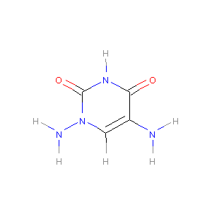 | SOB | C-N | C:C | C:N | N-N | C=O | H-N | C-H | N:N | C-C | N=O | N-O | C:O | C=N | C-O | N:O | C/N | N=N | N/N | C/C | C=C | C\\C | O-O
 |  |  | 1 | 2 | 4 | 1 | 2 | 5 | 1 | 0 | 0 | 0 | 0 | 0 | 0 | 0 | 0 | 0 | 0 | 0 | 0 | 0 | 0 | 0
 |  | Estate | ≡C- | =C< | aCa- | aaCa | ≡N | >NH-[+1] | =N- | aNa | >N- | -N<< | -OH | =O | -O-
 |  |  | 0 | 1 | 0 | 0 | 0 | 0 | 0 | 0 | 0 | 1 | 2 | 0 | 0
 |  | CDS | OB | n_C | n_N | n_O1 | n_O2 | n_O3 | n_H | NCratio | n_CNO2 | n_NNO2 | n_ONO | n_ONO2 | n_CNN | n_CNO | n_CNH2
 |  |  | -101.37 | 4 | 4 | 0 | 0 | 2 | 6 | 1 | 0 | 0 | 0 | 0 | 0 | 0 | 1
2 |  | SOB | C-N | C:C | C:N | N-N | C=O | H-N | C-H | N:N | C-C | N=O | N-O | C:O | C=N | C-O | N:O | C/N | N=N | N/N | C/C | C=C | C\\C | O-O
 |  |  | 2 | 0 | 4 | 1 | 0 | 3 | 0 | 2 | 1 | 1 | 1 | 4 | 0 | 0 | 0 | 0 | 0 | 0 | 0 | 0 | 0 | 0
 |  | Estate | ≡C- | =C< | aCa- | aaCa | ≡N | >NH-[+1] | =N- | aNa | >N- | -N<< | -OH | =O | -O-
 |  |  | 0 | 4 | 0 | 0 | 1 | 0 | 4 | 0 | 1 | 0 | 1 | 0 | 2
 |  | CDS | OB | n_C | n_N | n_O1 | n_O2 | n_O3 | n_H | NCratio | n_CNO2 | n_NNO2 | n_ONO | n_ONO2 | n_CNN | n_CNO | n_CNH2
 |  |  | -41.31 | 4 | 7 | 2 | 0 | 0 | 3 | 1.75 | 0 | 1 | 0 | 0 | 4 | 0 | 1
3 | 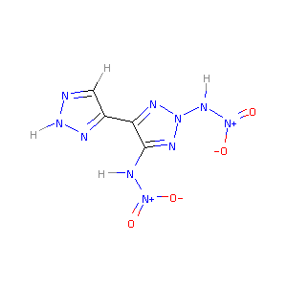 | SOB | C-N | C:C | C:N | N-N | C=O | H-N | C-H | N:N | C-C | N=O | N-O | C:O | C=N | C-O | N:O | C/N | N=N | N/N | C/C | C=C | C\\C | O-O
 |  |  | 1 | 2 | 4 | 3 | 0 | 3 | 1 | 4 | 1 | 2 | 2 | 0 | 0 | 0 | 0 | 0 | 0 | 0 | 0 | 0 | 0 | 0
 |  | Estate | ≡C- | =C< | aCa- | aaCa | ≡N | >NH-[+1] | =N- | aNa | >N- | -N<< | -OH | =O | -O-
 |  |  | 0 | 3 | 0 | 0 | 2 | 0 | 4 | 0 | 2 | 1 | 2 | 0 | 0
 |  | CDS | OB | n_C | n_N | n_O1 | n_O2 | n_O3 | n_H | NCratio | n_CNO2 | n_NNO2 | n_ONO | n_ONO2 | n_CNN | n_CNO | n_CNH2
 |  |  | -37.49 | 4 | 10 | 4 | 0 | 0 | 4 | 2.5 | 0 | 2 | 0 | 0 | 4 | 0 | 0
4 | 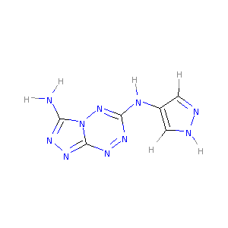 | SOB | C-N | C:C | C:N | N-N | C=O | H-N | C-H | N:N | C-C | N=O | N-O | C:O | C=N | C-O | N:O | C/N | N=N | N/N | C/C | C=C | C\\C | O-O
 |  |  | 3 | 2 | 9 | 0 | 0 | 4 | 2 | 4 | 0 | 0 | 0 | 0 | 0 | 0 | 0 | 0 | 0 | 0 | 0 | 0 | 0 | 0
 |  | Estate | ≡C- | =C< | aCa- | aaCa | ≡N | >NH-[+1] | =N- | aNa | >N- | -N<< | -OH | =O | -O-
 |  |  | 0 | 3 | 1 | 0 | 1 | 0 | 6 | 0 | 0 | 1 | 0 | 0 | 0
 |  | CDS | OB | n_C | n_N | n_O1 | n_O2 | n_O3 | n_H | NCratio | n_CNO2 | n_NNO2 | n_ONO | n_ONO2 | n_CNN | n_CNO | n_CNH2
 |  |  | -110.05 | 6 | 10 | 0 | 0 | 0 | 6 | 1.667 | 0 | 0 | 0 | 0 | 6 | 0 | 1
5 | 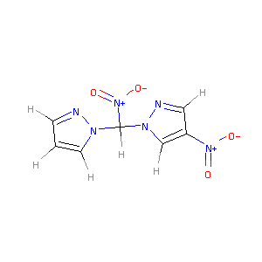 | SOB | C-N | C:C | C:N | N-N | C=O | H-N | C-H | N:N | C-C | N=O | N-O | C:O | C=N | C-O | N:O | C/N | N=N | N/N | C/C | C=C | C\\C | O-O
 |  |  | 4 | 4 | 4 | 0 | 0 | 0 | 6 | 2 | 0 | 2 | 2 | 0 | 0 | 0 | 0 | 0 | 0 | 0 | 0 | 0 | 0 | 0
 |  | Estate | ≡C- | =C< | aCa- | aaCa | ≡N | >NH-[+1] | =N- | aNa | >N- | -N<< | -OH | =O | -O-
 |  |  | 0 | 1 | 0 | 0 | 0 | 0 | 2 | 0 | 2 | 2 | 2 | 0 | 0
 |  | CDS | OB | n_C | n_N | n_O1 | n_O2 | n_O3 | n_H | NCratio | n_CNO2 | n_NNO2 | n_ONO | n_ONO2 | n_CNN | n_CNO | n_CNH2
 |  |  | -87.38 | 7 | 6 | 4 | 0 | 0 | 6 | 0.857 | 2 | 0 | 0 | 0 | 2 | 0 | 0
6 | 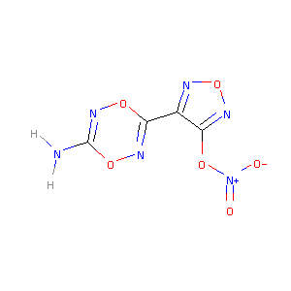 | SOB | C-N | C:C | C:N | N-N | C=O | H-N | C-H | N:N | C-C | N=O | N-O | C:O | C=N | C-O | N:O | C/N | N=N | N/N | C/C | C=C | C\\C | O-O
 |  |  | 1 | 1 | 2 | 0 | 0 | 2 | 0 | 0 | 1 | 1 | 4 | 0 | 2 | 3 | 2 | 0 | 0 | 0 | 0 | 0 | 0 | 0
 |  | Estate | ≡C- | =C< | aCa- | aaCa | ≡N | >NH-[+1] | =N- | aNa | >N- | -N<< | -OH | =O | -O-
 |  |  | 2 | 2 | 0 | 0 | 0 | 2 | 2 | 0 | 1 | 0 | 1 | 3 | 1
 |  | CDS | OB | n_C | n_N | n_O1 | n_O2 | n_O3 | n_H | NCratio | n_CNO2 | n_NNO2 | n_ONO | n_ONO2 | n_CNN | n_CNO | n_CNH2
 |  |  | -20.87 | 4 | 6 | 2 | 3 | 0 | 2 | 1.5 | 0 | 0 | 0 | 1 | 0 | 4 | 1
7 | 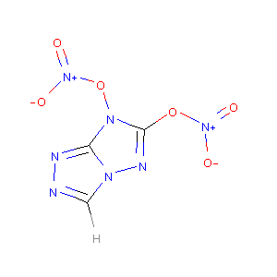 | SOB | C-N | C:C | C:N | N-N | C=O | H-N | C-H | N:N | C-C | N=O | N-O | C:O | C=N | C-O | N:O | C/N | N=N | N/N | C/C | C=C | C\\C | O-O
 |  |  | 0 | 0 | 7 | 0 | 0 | 0 | 1 | 2 | 0 | 2 | 5 | 0 | 0 | 1 | 0 | 0 | 0 | 0 | 0 | 0 | 0 | 0
 |  | Estate | ≡C- | =C< | aCa- | aaCa | ≡N | >NH-[+1] | =N- | aNa | >N- | -N<< | -OH | =O | -O-
 |  |  | 0 | 1 | 1 | 0 | 0 | 0 | 3 | 0 | 2 | 2 | 2 | 2 | 0
 |  | CDS | OB | n_C | n_N | n_O1 | n_O2 | n_O3 | n_H | NCratio | n_CNO2 | n_NNO2 | n_ONO | n_ONO2 | n_CNN | n_CNO | n_CNH2
 |  |  | -3.46 | 3 | 7 | 4 | 1 | 0 | 1 | 2.333 | 0 | 0 | 0 | 2 | 3 | 0 | 0
8 | 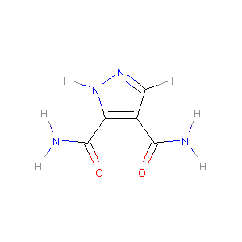 | SOB | C-N | C:C | C:N | N-N | C=O | H-N | C-H | N:N | C-C | N=O | N-O | C:O | C=N | C-O | N:O | C/N | N=N | N/N | C/C | C=C | C\\C | O-O
 |  |  | 2 | 2 | 2 | 0 | 2 | 5 | 1 | 1 | 2 | 0 | 0 | 0 | 0 | 0 | 0 | 0 | 0 | 0 | 0 | 0 | 0 | 0
 |  | Estate | ≡C- | =C< | aCa- | aaCa | ≡N | >NH-[+1] | =N- | aNa | >N- | -N<< | -OH | =O | -O-
 |  |  | 2 | 2 | 0 | 0 | 0 | 0 | 1 | 0 | 0 | 0 | 2 | 0 | 0
 |  | CDS | OB | n_C | n_N | n_O1 | n_O2 | n_O3 | n_H | NCratio | n_CNO2 | n_NNO2 | n_ONO | n_ONO2 | n_CNN | n_CNO | n_CNH2
 |  |  | -114.25 | 5 | 4 | 0 | 0 | 2 | 6 | 0.8 | 0 | 0 | 0 | 0 | 1 | 0 | 2
9 | 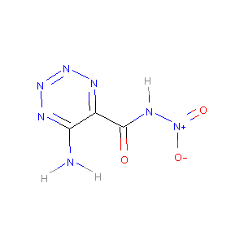 | SOB | C-N | C:C | C:N | N-N | C=O | H-N | C-H | N:N | C-C | N=O | N-O | C:O | C=N | C-O | N:O | C/N | N=N | N/N | C/C | C=C | C\\C | O-O
 |  |  | 2 | 1 | 2 | 1 | 1 | 3 | 0 | 3 | 1 | 1 | 1 | 0 | 0 | 0 | 0 | 0 | 0 | 0 | 0 | 0 | 0 | 0
 |  | Estate | ≡C- | =C< | aCa- | aaCa | ≡N | >NH-[+1] | =N- | aNa | >N- | -N<< | -OH | =O | -O-
 |  |  | 1 | 2 | 0 | 0 | 1 | 0 | 4 | 0 | 1 | 0 | 2 | 0 | 0
 |  | CDS | OB | n_C | n_N | n_O1 | n_O2 | n_O3 | n_H | NCratio | n_CNO2 | n_NNO2 | n_ONO | n_ONO2 | n_CNN | n_CNO | n_CNH2
 |  |  | -38.91 | 3 | 7 | 2 | 0 | 1 | 3 | 2.333 | 0 | 1 | 0 | 0 | 2 | 0 | 1
10 | 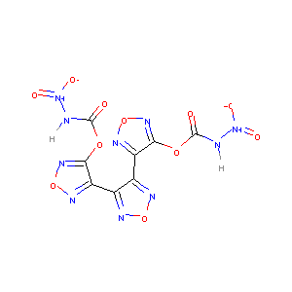 | SOB | C-N | C:C | C:N | N-N | C=O | H-N | C-H | N:N | C-C | N=O | N-O | C:O | C=N | C-O | N:O | C/N | N=N | N/N | C/C | C=C | C\\C | O-O
 |  |  | 2 | 3 | 6 | 2 | 2 | 2 | 0 | 0 | 2 | 2 | 2 | 0 | 0 | 4 | 6 | 0 | 0 | 0 | 0 | 0 | 0 | 0
 |  | Estate | ≡C- | =C< | aCa- | aaCa | ≡N | >NH-[+1] | =N- | aNa | >N- | -N<< | -OH | =O | -O-
 |  |  | 2 | 6 | 0 | 0 | 2 | 0 | 6 | 0 | 2 | 0 | 4 | 2 | 3
 |  | CDS | OB | n_C | n_N | n_O1 | n_O2 | n_O3 | n_H | NCratio | n_CNO2 | n_NNO2 | n_ONO | n_ONO2 | n_CNN | n_CNO | n_CNH2
 |  |  | -23.19 | 8 | 10 | 4 | 0 | 2 | 2 | 1.25 | 0 | 2 | 0 | 0 | 0 | 6 | 0
11 | 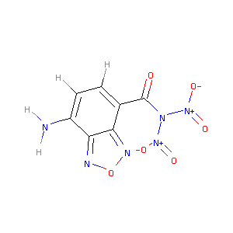 | SOB | C-N | C:C | C:N | N-N | C=O | H-N | C-H | N:N | C-C | N=O | N-O | C:O | C=N | C-O | N:O | C/N | N=N | N/N | C/C | C=C | C\\C | O-O
 |  |  | 2 | 6 | 2 | 2 | 1 | 2 | 2 | 0 | 1 | 2 | 2 | 0 | 0 | 0 | 2 | 0 | 0 | 0 | 0 | 0 | 0 | 0
 |  | Estate | ≡C- | =C< | aCa- | aaCa | ≡N | >NH-[+1] | =N- | aNa | >N- | -N<< | -OH | =O | -O-
 |  |  | 1 | 2 | 2 | 0 | 0 | 0 | 2 | 1 | 2 | 0 | 3 | 0 | 1
 |  | CDS | OB | n_C | n_N | n_O1 | n_O2 | n_O3 | n_H | NCratio | n_CNO2 | n_NNO2 | n_ONO | n_ONO2 | n_CNN | n_CNO | n_CNH2
 |  |  | -59.7 | 7 | 6 | 4 | 0 | 1 | 4 | 0.857 | 0 | 2 | 0 | 0 | 0 | 2 | 1
12 | 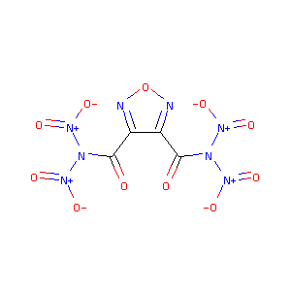 | SOB | C-N | C:C | C:N | N-N | C=O | H-N | C-H | N:N | C-C | N=O | N-O | C:O | C=N | C-O | N:O | C/N | N=N | N/N | C/C | C=C | C\\C | O-O
 |  |  | 2 | 1 | 2 | 4 | 2 | 0 | 0 | 0 | 2 | 4 | 4 | 0 | 0 | 0 | 2 | 0 | 0 | 0 | 0 | 0 | 0 | 0
 |  | Estate | ≡C- | =C< | aCa- | aaCa | ≡N | >NH-[+1] | =N- | aNa | >N- | -N<< | -OH | =O | -O-
 |  |  | 2 | 2 | 0 | 0 | 0 | 0 | 2 | 2 | 4 | 0 | 6 | 0 | 1
 |  | CDS | OB | n_C | n_N | n_O1 | n_O2 | n_O3 | n_H | NCratio | n_CNO2 | n_NNO2 | n_ONO | n_ONO2 | n_CNN | n_CNO | n_CNH2
 |  |  | 14.29 | 4 | 8 | 8 | 0 | 2 | 0 | 2 | 0 | 4 | 0 | 0 | 0 | 2 | 0
13 | 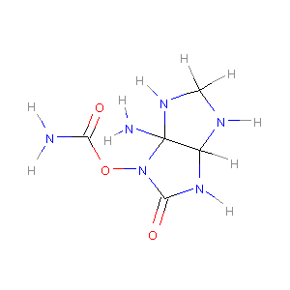 | SOB | C-N | C:C | C:N | N-N | C=O | H-N | C-H | N:N | C-C | N=O | N-O | C:O | C=N | C-O | N:O | C/N | N=N | N/N | C/C | C=C | C\\C | O-O
 |  |  | 10 | 0 | 0 | 0 | 2 | 7 | 3 | 0 | 1 | 0 | 1 | 0 | 0 | 1 | 0 | 0 | 0 | 0 | 0 | 0 | 0 | 0
 |  | Estate | ≡C- | =C< | aCa- | aaCa | ≡N | >NH-[+1] | =N- | aNa | >N- | -N<< | -OH | =O | -O-
 |  |  | 2 | 0 | 0 | 1 | 3 | 0 | 0 | 1 | 0 | 0 | 2 | 1 | 0
 |  | CDS | OB | n_C | n_N | n_O1 | n_O2 | n_O3 | n_H | NCratio | n_CNO2 | n_NNO2 | n_ONO | n_ONO2 | n_CNN | n_CNO | n_CNH2
 |  |  | -95.01 | 5 | 6 | 0 | 1 | 2 | 10 | 1.2 | 0 | 0 | 0 | 0 | 0 | 0 | 2
14 | 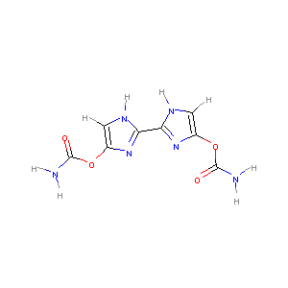 | SOB | C-N | C:C | C:N | N-N | C=O | H-N | C-H | N:N | C-C | N=O | N-O | C:O | C=N | C-O | N:O | C/N | N=N | N/N | C/C | C=C | C\\C | O-O
 |  |  | 2 | 2 | 8 | 0 | 2 | 6 | 2 | 0 | 1 | 0 | 0 | 0 | 0 | 4 | 0 | 0 | 0 | 0 | 0 | 0 | 0 | 0
 |  | Estate | ≡C- | =C< | aCa- | aaCa | ≡N | >NH-[+1] | =N- | aNa | >N- | -N<< | -OH | =O | -O-
 |  |  | 2 | 4 | 0 | 0 | 0 | 0 | 2 | 0 | 0 | 0 | 2 | 2 | 0
 |  | CDS | OB | n_C | n_N | n_O1 | n_O2 | n_O3 | n_H | NCratio | n_CNO2 | n_NNO2 | n_ONO | n_ONO2 | n_CNN | n_CNO | n_CNH2
 |  |  | -101.56 | 8 | 6 | 0 | 0 | 2 | 8 | 0.75 | 0 | 0 | 0 | 0 | 0 | 0 | 2
15 | 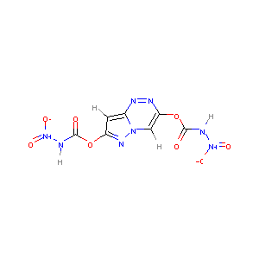 | SOB | C-N | C:C | C:N | N-N | C=O | H-N | C-H | N:N | C-C | N=O | N-O | C:O | C=N | C-O | N:O | C/N | N=N | N/N | C/C | C=C | C\\C | O-O
 |  |  | 2 | 3 | 5 | 2 | 2 | 2 | 2 | 2 | 0 | 2 | 2 | 0 | 0 | 4 | 0 | 0 | 0 | 0 | 0 | 0 | 0 | 0
 |  | Estate | ≡C- | =C< | aCa- | aaCa | ≡N | >NH-[+1] | =N- | aNa | >N- | -N<< | -OH | =O | -O-
 |  |  | 2 | 2 | 1 | 0 | 2 | 0 | 3 | 0 | 2 | 1 | 4 | 2 | 0
 |  | CDS | OB | n_C | n_N | n_O1 | n_O2 | n_O3 | n_H | NCratio | n_CNO2 | n_NNO2 | n_ONO | n_ONO2 | n_CNN | n_CNO | n_CNH2
 |  |  | -39.02 | 7 | 8 | 4 | 0 | 2 | 4 | 1.143 | 0 | 2 | 0 | 0 | 3 | 0 | 0
16 | 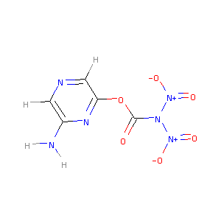 | SOB | C-N | C:C | C:N | N-N | C=O | H-N | C-H | N:N | C-C | N=O | N-O | C:O | C=N | C-O | N:O | C/N | N=N | N/N | C/C | C=C | C\\C | O-O
 |  |  | 2 | 2 | 4 | 2 | 1 | 2 | 2 | 0 | 0 | 2 | 2 | 0 | 0 | 2 | 0 | 0 | 0 | 0 | 0 | 0 | 0 | 0
 |  | Estate | ≡C- | =C< | aCa- | aaCa | ≡N | >NH-[+1] | =N- | aNa | >N- | -N<< | -OH | =O | -O-
 |  |  | 1 | 2 | 0 | 0 | 0 | 0 | 2 | 1 | 2 | 0 | 3 | 1 | 0
 |  | CDS | OB | n_C | n_N | n_O1 | n_O2 | n_O3 | n_H | NCratio | n_CNO2 | n_NNO2 | n_ONO | n_ONO2 | n_CNN | n_CNO | n_CNH2
 |  |  | -39.34 | 5 | 6 | 4 | 0 | 1 | 4 | 1.2 | 0 | 2 | 0 | 0 | 0 | 0 | 1
17 | 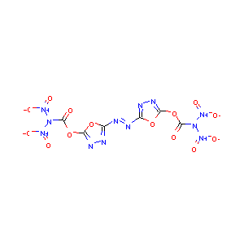 | SOB | C-N | C:C | C:N | N-N | C=O | H-N | C-H | N:N | C-C | N=O | N-O | C:O | C=N | C-O | N:O | C/N | N=N | N/N | C/C | C=C | C\\C | O-O
 |  |  | 2 | 0 | 4 | 4 | 2 | 0 | 0 | 2 | 0 | 4 | 4 | 4 | 0 | 4 | 0 | 2 | 1 | 0 | 0 | 0 | 0 | 0
 |  | Estate | ≡C- | =C< | aCa- | aaCa | ≡N | >NH-[+1] | =N- | aNa | >N- | -N<< | -OH | =O | -O-
 |  |  | 2 | 4 | 0 | 0 | 0 | 2 | 4 | 2 | 4 | 0 | 6 | 2 | 2
 |  | CDS | OB | n_C | n_N | n_O1 | n_O2 | n_O3 | n_H | NCratio | n_CNO2 | n_NNO2 | n_ONO | n_ONO2 | n_CNN | n_CNO | n_CNH2
 |  |  | 6.9 | 6 | 12 | 8 | 0 | 2 | 0 | 2 | 0 | 4 | 0 | 0 | 6 | 0 | 0
18 | 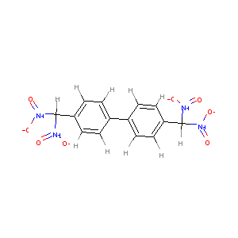 | SOB | C-N | C:C | C:N | N-N | C=O | H-N | C-H | N:N | C-C | N=O | N-O | C:O | C=N | C-O | N:O | C/N | N=N | N/N | C/C | C=C | C\\C | O-O
 |  |  | 4 | 12 | 0 | 0 | 0 | 0 | 10 | 0 | 3 | 4 | 4 | 0 | 0 | 0 | 0 | 0 | 0 | 0 | 0 | 0 | 0 | 0
 |  | Estate | ≡C- | =C< | aCa- | aaCa | ≡N | >NH-[+1] | =N- | aNa | >N- | -N<< | -OH | =O | -O-
 |  |  | 0 | 4 | 0 | 0 | 0 | 0 | 0 | 0 | 4 | 0 | 4 | 0 | 0
 |  | CDS | OB | n_C | n_N | n_O1 | n_O2 | n_O3 | n_H | NCratio | n_CNO2 | n_NNO2 | n_ONO | n_ONO2 | n_CNN | n_CNO | n_CNH2
 |  |  | -110.48 | 14 | 4 | 8 | 0 | 0 | 10 | 0.286 | 4 | 0 | 0 | 0 | 0 | 0 | 0
19 | 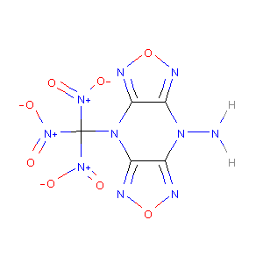 | SOB | C-N | C:C | C:N | N-N | C=O | H-N | C-H | N:N | C-C | N=O | N-O | C:O | C=N | C-O | N:O | C/N | N=N | N/N | C/C | C=C | C\\C | O-O
 |  |  | 8 | 2 | 4 | 1 | 0 | 2 | 0 | 0 | 0 | 3 | 3 | 0 | 0 | 0 | 4 | 0 | 0 | 0 | 0 | 0 | 0 | 0
 |  | Estate | ≡C- | =C< | aCa- | aaCa | ≡N | >NH-[+1] | =N- | aNa | >N- | -N<< | -OH | =O | -O-
 |  |  | 0 | 4 | 0 | 1 | 0 | 0 | 4 | 2 | 3 | 0 | 3 | 0 | 2
 |  | CDS | OB | n_C | n_N | n_O1 | n_O2 | n_O3 | n_H | NCratio | n_CNO2 | n_NNO2 | n_ONO | n_ONO2 | n_CNN | n_CNO | n_CNH2
 |  |  | -14.55 | 5 | 10 | 6 | 0 | 0 | 2 | 2 | 3 | 0 | 0 | 0 | 0 | 4 | 0
20 | 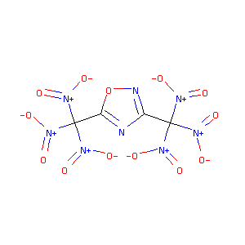 | SOB | C-N | C:C | C:N | N-N | C=O | H-N | C-H | N:N | C-C | N=O | N-O | C:O | C=N | C-O | N:O | C/N | N=N | N/N | C/C | C=C | C\\C | O-O
 |  |  | 6 | 0 | 3 | 0 | 0 | 0 | 0 | 0 | 2 | 6 | 6 | 1 | 0 | 0 | 1 | 0 | 0 | 0 | 0 | 0 | 0 | 0
 |  | Estate | ≡C- | =C< | aCa- | aaCa | ≡N | >NH-[+1] | =N- | aNa | >N- | -N<< | -OH | =O | -O-
 |  |  | 0 | 2 | 0 | 2 | 0 | 0 | 2 | 0 | 6 | 0 | 6 | 0 | 1
 |  | CDS | OB | n_C | n_N | n_O1 | n_O2 | n_O3 | n_H | NCratio | n_CNO2 | n_NNO2 | n_ONO | n_ONO2 | n_CNN | n_CNO | n_CNH2
 |  |  | 21.74 | 4 | 8 | 12 | 1 | 0 | 0 | 2 | 6 | 0 | 0 | 0 | 0 | 1 | 0
21 | 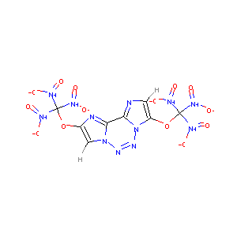 | SOB | C-N | C:C | C:N | N-N | C=O | H-N | C-H | N:N | C-C | N=O | N-O | C:O | C=N | C-O | N:O | C/N | N=N | N/N | C/C | C=C | C\\C | O-O
 |  |  | 6 | 3 | 8 | 0 | 0 | 0 | 2 | 3 | 0 | 6 | 6 | 0 | 0 | 4 | 0 | 0 | 0 | 0 | 0 | 0 | 0 | 0
 |  | Estate | ≡C- | =C< | aCa- | aaCa | ≡N | >NH-[+1] | =N- | aNa | >N- | -N<< | -OH | =O | -O-
 |  |  | 0 | 2 | 2 | 2 | 0 | 0 | 4 | 0 | 6 | 2 | 6 | 2 | 0
 |  | CDS | OB | n_C | n_N | n_O1 | n_O2 | n_O3 | n_H | NCratio | n_CNO2 | n_NNO2 | n_ONO | n_ONO2 | n_CNN | n_CNO | n_CNH2
 |  |  | -9.8 | 8 | 12 | 12 | 0 | 0 | 2 | 1.5 | 6 | 0 | 0 | 0 | 0 | 0 | 0
22 | 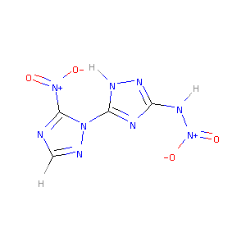 | SOB | C-N | C:C | C:N | N-N | C=O | H-N | C-H | N:N | C-C | N=O | N-O | C:O | C=N | C-O | N:O | C/N | N=N | N/N | C/C | C=C | C\\C | O-O
 |  |  | 3 | 0 | 8 | 1 | 0 | 2 | 1 | 2 | 0 | 2 | 2 | 0 | 0 | 0 | 0 | 0 | 0 | 0 | 0 | 0 | 0 | 0
 |  | Estate | ≡C- | =C< | aCa- | aaCa | ≡N | >NH-[+1] | =N- | aNa | >N- | -N<< | -OH | =O | -O-
 |  |  | 0 | 3 | 0 | 0 | 1 | 0 | 4 | 0 | 2 | 1 | 2 | 0 | 0
 |  | CDS | OB | n_C | n_N | n_O1 | n_O2 | n_O3 | n_H | NCratio | n_CNO2 | n_NNO2 | n_ONO | n_ONO2 | n_CNN | n_CNO | n_CNH2
 |  |  | -36.51 | 4 | 9 | 4 | 0 | 0 | 3 | 2.25 | 1 | 1 | 0 | 0 | 2 | 0 | 0
23 | 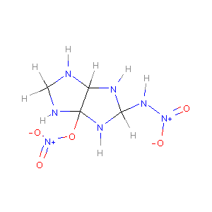 | SOB | C-N | C:C | C:N | N-N | C=O | H-N | C-H | N:N | C-C | N=O | N-O | C:O | C=N | C-O | N:O | C/N | N=N | N/N | C/C | C=C | C\\C | O-O
 |  |  | 9 | 0 | 0 | 1 | 0 | 5 | 4 | 0 | 1 | 2 | 3 | 0 | 0 | 1 | 0 | 0 | 0 | 0 | 0 | 0 | 0 | 0
 |  | Estate | ≡C- | =C< | aCa- | aaCa | ≡N | >NH-[+1] | =N- | aNa | >N- | -N<< | -OH | =O | -O-
 |  |  | 0 | 0 | 0 | 1 | 5 | 0 | 0 | 0 | 2 | 0 | 2 | 1 | 0
 |  | CDS | OB | n_C | n_N | n_O1 | n_O2 | n_O3 | n_H | NCratio | n_CNO2 | n_NNO2 | n_ONO | n_ONO2 | n_CNN | n_CNO | n_CNH2
 |  |  | -51.05 | 4 | 7 | 4 | 1 | 0 | 9 | 1.75 | 0 | 1 | 0 | 1 | 0 | 0 | 0
24 | 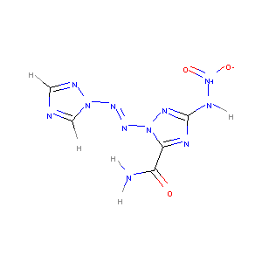 | SOB | C-N | C:C | C:N | N-N | C=O | H-N | C-H | N:N | C-C | N=O | N-O | C:O | C=N | C-O | N:O | C/N | N=N | N/N | C/C | C=C | C\\C | O-O
 |  |  | 2 | 0 | 8 | 1 | 1 | 3 | 2 | 2 | 1 | 1 | 1 | 0 | 0 | 0 | 0 | 0 | 1 | 2 | 0 | 0 | 0 | 0
 |  | Estate | ≡C- | =C< | aCa- | aaCa | ≡N | >NH-[+1] | =N- | aNa | >N- | -N<< | -OH | =O | -O-
 |  |  | 1 | 2 | 0 | 0 | 1 | 2 | 4 | 0 | 1 | 2 | 2 | 0 | 0
 |  | CDS | OB | n_C | n_N | n_O1 | n_O2 | n_O3 | n_H | NCratio | n_CNO2 | n_NNO2 | n_ONO | n_ONO2 | n_CNN | n_CNO | n_CNH2
 |  |  | -56.92 | 5 | 11 | 2 | 0 | 1 | 5 | 2.2 | 0 | 1 | 0 | 0 | 2 | 0 | 1
25 | 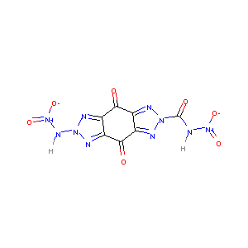 | SOB | C-N | C:C | C:N | N-N | C=O | H-N | C-H | N:N | C-C | N=O | N-O | C:O | C=N | C-O | N:O | C/N | N=N | N/N | C/C | C=C | C\\C | O-O
 |  |  | 2 | 2 | 4 | 3 | 3 | 2 | 0 | 4 | 4 | 2 | 2 | 0 | 0 | 0 | 0 | 0 | 0 | 0 | 0 | 0 | 0 | 0
 |  | Estate | ≡C- | =C< | aCa- | aaCa | ≡N | >NH-[+1] | =N- | aNa | >N- | -N<< | -OH | =O | -O-
 |  |  | 3 | 4 | 0 | 0 | 2 | 0 | 4 | 0 | 2 | 2 | 5 | 0 | 0
 |  | CDS | OB | n_C | n_N | n_O1 | n_O2 | n_O3 | n_H | NCratio | n_CNO2 | n_NNO2 | n_ONO | n_ONO2 | n_CNN | n_CNO | n_CNH2
 |  |  | -37.87 | 7 | 10 | 4 | 0 | 3 | 2 | 1.429 | 0 | 2 | 0 | 0 | 4 | 0 | 0
26 | 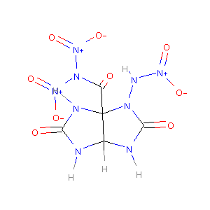 | SOB | C-N | C:C | C:N | N-N | C=O | H-N | C-H | N:N | C-C | N=O | N-O | C:O | C=N | C-O | N:O | C/N | N=N | N/N | C/C | C=C | C\\C | O-O
 |  |  | 9 | 0 | 0 | 4 | 3 | 4 | 1 | 0 | 2 | 3 | 3 | 0 | 0 | 0 | 0 | 0 | 0 | 0 | 0 | 0 | 0 | 0
 |  | Estate | ≡C- | =C< | aCa- | aaCa | ≡N | >NH-[+1] | =N- | aNa | >N- | -N<< | -OH | =O | -O-
 |  |  | 3 | 0 | 0 | 1 | 4 | 0 | 0 | 2 | 3 | 0 | 6 | 0 | 0
 |  | CDS | OB | n_C | n_N | n_O1 | n_O2 | n_O3 | n_H | NCratio | n_CNO2 | n_NNO2 | n_ONO | n_ONO2 | n_CNN | n_CNO | n_CNH2
 |  |  | -16.72 | 5 | 9 | 6 | 0 | 3 | 5 | 1.8 | 0 | 3 | 0 | 0 | 0 | 0 | 0
27 | 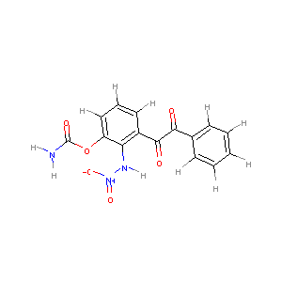 | SOB | C-N | C:C | C:N | N-N | C=O | H-N | C-H | N:N | C-C | N=O | N-O | C:O | C=N | C-O | N:O | C/N | N=N | N/N | C/C | C=C | C\\C | O-O
 |  |  | 2 | 12 | 0 | 1 | 3 | 3 | 8 | 0 | 3 | 1 | 1 | 0 | 0 | 2 | 0 | 0 | 0 | 0 | 0 | 0 | 0 | 0
 |  | Estate | ≡C- | =C< | aCa- | aaCa | ≡N | >NH-[+1] | =N- | aNa | >N- | -N<< | -OH | =O | -O-
 |  |  | 3 | 4 | 0 | 0 | 1 | 0 | 0 | 0 | 1 | 0 | 4 | 1 | 0
 |  | CDS | OB | n_C | n_N | n_O1 | n_O2 | n_O3 | n_H | NCratio | n_CNO2 | n_NNO2 | n_ONO | n_ONO2 | n_CNN | n_CNO | n_CNH2
 |  |  | -143.44 | 15 | 3 | 2 | 0 | 3 | 11 | 0.2 | 0 | 1 | 0 | 0 | 0 | 0 | 1
28 | 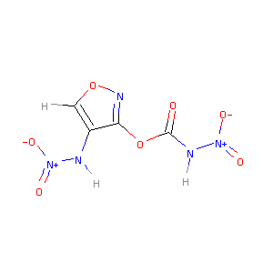 | SOB | C-N | C:C | C:N | N-N | C=O | H-N | C-H | N:N | C-C | N=O | N-O | C:O | C=N | C-O | N:O | C/N | N=N | N/N | C/C | C=C | C\\C | O-O
 |  |  | 2 | 2 | 1 | 2 | 1 | 2 | 1 | 0 | 0 | 2 | 2 | 1 | 0 | 2 | 1 | 0 | 0 | 0 | 0 | 0 | 0 | 0
 |  | Estate | ≡C- | =C< | aCa- | aaCa | ≡N | >NH-[+1] | =N- | aNa | >N- | -N<< | -OH | =O | -O-
 |  |  | 1 | 2 | 0 | 0 | 2 | 0 | 1 | 0 | 2 | 0 | 3 | 1 | 1
 |  | CDS | OB | n_C | n_N | n_O1 | n_O2 | n_O3 | n_H | NCratio | n_CNO2 | n_NNO2 | n_ONO | n_ONO2 | n_CNN | n_CNO | n_CNH2
 |  |  | -17.17 | 4 | 5 | 4 | 1 | 1 | 3 | 1.25 | 0 | 2 | 0 | 0 | 0 | 1 | 0
29 | 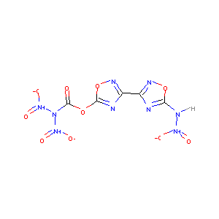 | SOB | C-N | C:C | C:N | N-N | C=O | H-N | C-H | N:N | C-C | N=O | N-O | C:O | C=N | C-O | N:O | C/N | N=N | N/N | C/C | C=C | C\\C | O-O
 |  |  | 2 | 0 | 6 | 3 | 1 | 1 | 0 | 0 | 1 | 3 | 3 | 2 | 0 | 2 | 2 | 0 | 0 | 0 | 0 | 0 | 0 | 0
 |  | Estate | ≡C- | =C< | aCa- | aaCa | ≡N | >NH-[+1] | =N- | aNa | >N- | -N<< | -OH | =O | -O-
 |  |  | 1 | 4 | 0 | 0 | 1 | 0 | 4 | 1 | 3 | 0 | 4 | 1 | 2
 |  | CDS | OB | n_C | n_N | n_O1 | n_O2 | n_O3 | n_H | NCratio | n_CNO2 | n_NNO2 | n_ONO | n_ONO2 | n_CNN | n_CNO | n_CNH2
 |  |  | -2.31 | 5 | 9 | 6 | 2 | 1 | 1 | 1.8 | 0 | 3 | 0 | 0 | 0 | 2 | 0
30 | 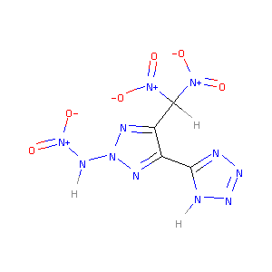 | SOB | C-N | C:C | C:N | N-N | C=O | H-N | C-H | N:N | C-C | N=O | N-O | C:O | C=N | C-O | N:O | C/N | N=N | N/N | C/C | C=C | C\\C | O-O
 |  |  | 2 | 1 | 4 | 2 | 0 | 2 | 1 | 5 | 2 | 3 | 3 | 0 | 0 | 0 | 0 | 0 | 0 | 0 | 0 | 0 | 0 | 0
 |  | Estate | ≡C- | =C< | aCa- | aaCa | ≡N | >NH-[+1] | =N- | aNa | >N- | -N<< | -OH | =O | -O-
 |  |  | 0 | 3 | 0 | 0 | 1 | 0 | 5 | 0 | 3 | 1 | 3 | 0 | 0
 |  | CDS | OB | n_C | n_N | n_O1 | n_O2 | n_O3 | n_H | NCratio | n_CNO2 | n_NNO2 | n_ONO | n_ONO2 | n_CNN | n_CNO | n_CNH2
 |  |  | -18.6 | 4 | 11 | 6 | 0 | 0 | 3 | 2.75 | 2 | 1 | 0 | 0 | 3 | 0 | 0
31 | 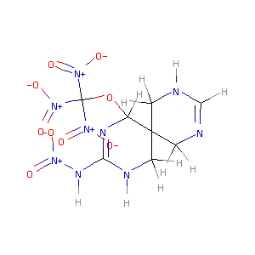 | SOB | C-N | C:C | C:N | N-N | C=O | H-N | C-H | N:N | C-C | N=O | N-O | C:O | C=N | C-O | N:O | C/N | N=N | N/N | C/C | C=C | C\\C | O-O
 |  |  | 10 | 0 | 0 | 1 | 0 | 3 | 8 | 0 | 4 | 4 | 4 | 0 | 2 | 2 | 0 | 0 | 0 | 0 | 0 | 0 | 0 | 0
 |  | Estate | ≡C- | =C< | aCa- | aaCa | ≡N | >NH-[+1] | =N- | aNa | >N- | -N<< | -OH | =O | -O-
 |  |  | 1 | 0 | 0 | 2 | 3 | 2 | 0 | 0 | 4 | 0 | 4 | 1 | 0
 |  | CDS | OB | n_C | n_N | n_O1 | n_O2 | n_O3 | n_H | NCratio | n_CNO2 | n_NNO2 | n_ONO | n_ONO2 | n_CNN | n_CNO | n_CNH2
 |  |  | -53.04 | 8 | 9 | 8 | 0 | 0 | 11 | 1.125 | 3 | 1 | 0 | 0 | 0 | 0 | 0
32 | 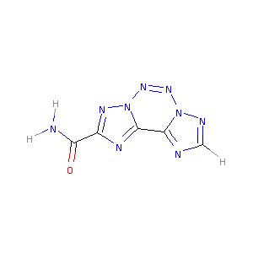 | SOB | C-N | C:C | C:N | N-N | C=O | H-N | C-H | N:N | C-C | N=O | N-O | C:O | C=N | C-O | N:O | C/N | N=N | N/N | C/C | C=C | C\\C | O-O
 |  |  | 1 | 1 | 8 | 0 | 1 | 2 | 1 | 5 | 1 | 0 | 0 | 0 | 0 | 0 | 0 | 0 | 0 | 0 | 0 | 0 | 0 | 0
 |  | Estate | ≡C- | =C< | aCa- | aaCa | ≡N | >NH-[+1] | =N- | aNa | >N- | -N<< | -OH | =O | -O-
 |  |  | 1 | 1 | 2 | 0 | 0 | 0 | 6 | 0 | 0 | 2 | 1 | 0 | 0
 |  | CDS | OB | n_C | n_N | n_O1 | n_O2 | n_O3 | n_H | NCratio | n_CNO2 | n_NNO2 | n_ONO | n_ONO2 | n_CNN | n_CNO | n_CNH2
 |  |  | -81.93 | 5 | 9 | 0 | 0 | 1 | 3 | 1.8 | 0 | 0 | 0 | 0 | 2 | 0 | 1
33 | 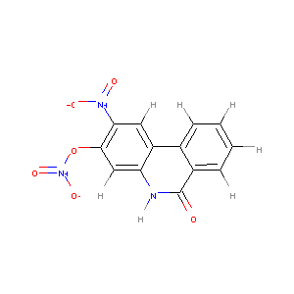 | SOB | C-N | C:C | C:N | N-N | C=O | H-N | C-H | N:N | C-C | N=O | N-O | C:O | C=N | C-O | N:O | C/N | N=N | N/N | C/C | C=C | C\\C | O-O
 |  |  | 1 | 14 | 2 | 0 | 1 | 1 | 6 | 0 | 0 | 2 | 3 | 0 | 0 | 1 | 0 | 0 | 0 | 0 | 0 | 0 | 0 | 0
 |  | Estate | ≡C- | =C< | aCa- | aaCa | ≡N | >NH-[+1] | =N- | aNa | >N- | -N<< | -OH | =O | -O-
 |  |  | 0 | 2 | 4 | 0 | 0 | 0 | 0 | 0 | 2 | 0 | 3 | 1 | 0
 |  | CDS | OB | n_C | n_N | n_O1 | n_O2 | n_O3 | n_H | NCratio | n_CNO2 | n_NNO2 | n_ONO | n_ONO2 | n_CNN | n_CNO | n_CNH2
 |  |  | -124.9 | 13 | 3 | 4 | 1 | 1 | 7 | 0.231 | 1 | 0 | 0 | 1 | 0 | 0 | 0
34 | 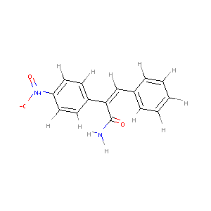 | SOB | C-N | C:C | C:N | N-N | C=O | H-N | C-H | N:N | C-C | N=O | N-O | C:O | C=N | C-O | N:O | C/N | N=N | N/N | C/C | C=C | C\\C | O-O
 |  |  | 2 | 12 | 0 | 0 | 1 | 2 | 10 | 0 | 1 | 1 | 1 | 0 | 0 | 0 | 0 | 0 | 0 | 0 | 1 | 1 | 1 | 0
 |  | Estate | ≡C- | =C< | aCa- | aaCa | ≡N | >NH-[+1] | =N- | aNa | >N- | -N<< | -OH | =O | -O-
 |  |  | 2 | 3 | 0 | 0 | 0 | 0 | 0 | 0 | 1 | 0 | 2 | 0 | 0
 |  | CDS | OB | n_C | n_N | n_O1 | n_O2 | n_O3 | n_H | NCratio | n_CNO2 | n_NNO2 | n_ONO | n_ONO2 | n_CNN | n_CNO | n_CNH2
 |  |  | -196.95 | 15 | 2 | 2 | 0 | 1 | 12 | 0.133 | 1 | 0 | 0 | 0 | 0 | 0 | 1
35 | 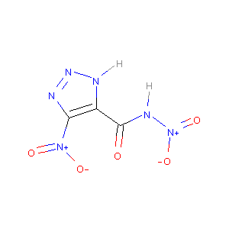 | SOB | C-N | C:C | C:N | N-N | C=O | H-N | C-H | N:N | C-C | N=O | N-O | C:O | C=N | C-O | N:O | C/N | N=N | N/N | C/C | C=C | C\\C | O-O
 |  |  | 2 | 1 | 2 | 1 | 1 | 2 | 0 | 2 | 1 | 2 | 2 | 0 | 0 | 0 | 0 | 0 | 0 | 0 | 0 | 0 | 0 | 0
 |  | Estate | ≡C- | =C< | aCa- | aaCa | ≡N | >NH-[+1] | =N- | aNa | >N- | -N<< | -OH | =O | -O-
 |  |  | 1 | 2 | 0 | 0 | 1 | 0 | 2 | 0 | 2 | 0 | 3 | 0 | 0
 |  | CDS | OB | n_C | n_N | n_O1 | n_O2 | n_O3 | n_H | NCratio | n_CNO2 | n_NNO2 | n_ONO | n_ONO2 | n_CNN | n_CNO | n_CNH2
 |  |  | -15.84 | 3 | 6 | 4 | 0 | 1 | 2 | 2 | 1 | 1 | 0 | 0 | 1 | 0 | 0
36 | 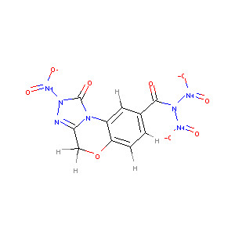 | SOB | C-N | C:C | C:N | N-N | C=O | H-N | C-H | N:N | C-C | N=O | N-O | C:O | C=N | C-O | N:O | C/N | N=N | N/N | C/C | C=C | C\\C | O-O
 |  |  | 2 | 6 | 4 | 3 | 2 | 0 | 5 | 1 | 2 | 3 | 3 | 0 | 0 | 2 | 0 | 0 | 0 | 0 | 0 | 0 | 0 | 0
 |  | Estate | ≡C- | =C< | aCa- | aaCa | ≡N | >NH-[+1] | =N- | aNa | >N- | -N<< | -OH | =O | -O-
 |  |  | 1 | 4 | 0 | 0 | 0 | 0 | 1 | 1 | 3 | 2 | 5 | 1 | 0
 |  | CDS | OB | n_C | n_N | n_O1 | n_O2 | n_O3 | n_H | NCratio | n_CNO2 | n_NNO2 | n_ONO | n_ONO2 | n_CNN | n_CNO | n_CNH2
 |  |  | -58.85 | 10 | 7 | 6 | 0 | 2 | 5 | 0.7 | 0 | 3 | 0 | 0 | 1 | 0 | 0
37 | 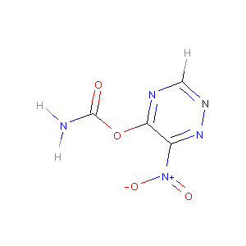 | SOB | C-N | C:C | C:N | N-N | C=O | H-N | C-H | N:N | C-C | N=O | N-O | C:O | C=N | C-O | N:O | C/N | N=N | N/N | C/C | C=C | C\\C | O-O
 |  |  | 2 | 1 | 4 | 0 | 1 | 2 | 1 | 1 | 0 | 1 | 1 | 0 | 0 | 2 | 0 | 0 | 0 | 0 | 0 | 0 | 0 | 0
 |  | Estate | ≡C- | =C< | aCa- | aaCa | ≡N | >NH-[+1] | =N- | aNa | >N- | -N<< | -OH | =O | -O-
 |  |  | 1 | 2 | 0 | 0 | 0 | 0 | 3 | 0 | 1 | 0 | 2 | 1 | 0
 |  | CDS | OB | n_C | n_N | n_O1 | n_O2 | n_O3 | n_H | NCratio | n_CNO2 | n_NNO2 | n_ONO | n_ONO2 | n_CNN | n_CNO | n_CNH2
 |  |  | -47.56 | 4 | 5 | 2 | 0 | 1 | 3 | 1.25 | 1 | 0 | 0 | 0 | 2 | 0 | 1
38 | 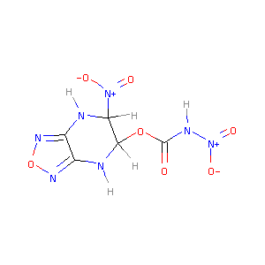 | SOB | C-N | C:C | C:N | N-N | C=O | H-N | C-H | N:N | C-C | N=O | N-O | C:O | C=N | C-O | N:O | C/N | N=N | N/N | C/C | C=C | C\\C | O-O
 |  |  | 6 | 1 | 2 | 1 | 1 | 3 | 2 | 0 | 1 | 2 | 2 | 0 | 0 | 2 | 2 | 0 | 0 | 0 | 0 | 0 | 0 | 0
 |  | Estate | ≡C- | =C< | aCa- | aaCa | ≡N | >NH-[+1] | =N- | aNa | >N- | -N<< | -OH | =O | -O-
 |  |  | 1 | 2 | 0 | 0 | 3 | 0 | 2 | 0 | 2 | 0 | 3 | 1 | 1
 |  | CDS | OB | n_C | n_N | n_O1 | n_O2 | n_O3 | n_H | NCratio | n_CNO2 | n_NNO2 | n_ONO | n_ONO2 | n_CNN | n_CNO | n_CNH2
 |  |  | -32 | 5 | 7 | 4 | 0 | 1 | 5 | 1.4 | 1 | 1 | 0 | 0 | 0 | 2 | 0
39 | 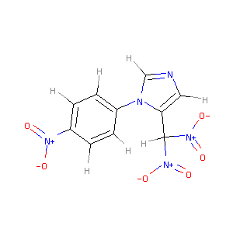 | SOB | C-N | C:C | C:N | N-N | C=O | H-N | C-H | N:N | C-C | N=O | N-O | C:O | C=N | C-O | N:O | C/N | N=N | N/N | C/C | C=C | C\\C | O-O
 |  |  | 4 | 7 | 4 | 0 | 0 | 0 | 7 | 0 | 1 | 3 | 3 | 0 | 0 | 0 | 0 | 0 | 0 | 0 | 0 | 0 | 0 | 0
 |  | Estate | ≡C- | =C< | aCa- | aaCa | ≡N | >NH-[+1] | =N- | aNa | >N- | -N<< | -OH | =O | -O-
 |  |  | 0 | 3 | 0 | 0 | 0 | 0 | 1 | 0 | 3 | 1 | 3 | 0 | 0
 |  | CDS | OB | n_C | n_N | n_O1 | n_O2 | n_O3 | n_H | NCratio | n_CNO2 | n_NNO2 | n_ONO | n_ONO2 | n_CNN | n_CNO | n_CNH2
 |  |  | -95.55 | 10 | 5 | 6 | 0 | 0 | 7 | 0.5 | 3 | 0 | 0 | 0 | 0 | 0 | 0
40 | 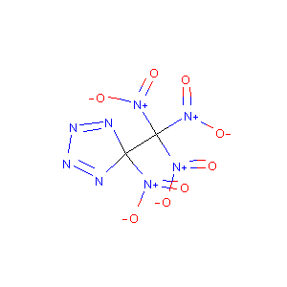 | SOB | C-N | C:C | C:N | N-N | C=O | H-N | C-H | N:N | C-C | N=O | N-O | C:O | C=N | C-O | N:O | C/N | N=N | N/N | C/C | C=C | C\\C | O-O
 |  |  | 6 | 0 | 0 | 1 | 0 | 0 | 0 | 0 | 1 | 4 | 4 | 0 | 0 | 0 | 0 | 0 | 2 | 0 | 0 | 0 | 0 | 0
 |  | Estate | ≡C- | =C< | aCa- | aaCa | ≡N | >NH-[+1] | =N- | aNa | >N- | -N<< | -OH | =O | -O-
 |  |  | 0 | 0 | 0 | 2 | 0 | 4 | 0 | 0 | 4 | 0 | 4 | 0 | 0
 |  | CDS | OB | n_C | n_N | n_O1 | n_O2 | n_O3 | n_H | NCratio | n_CNO2 | n_NNO2 | n_ONO | n_ONO2 | n_CNN | n_CNO | n_CNH2
 |  |  | 24.24 | 2 | 8 | 8 | 0 | 0 | 0 | 4 | 4 | 0 | 0 | 0 | 2 | 0 | 0
41 | 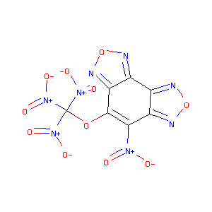 | SOB | C-N | C:C | C:N | N-N | C=O | H-N | C-H | N:N | C-C | N=O | N-O | C:O | C=N | C-O | N:O | C/N | N=N | N/N | C/C | C=C | C\\C | O-O
 |  |  | 4 | 6 | 4 | 0 | 0 | 0 | 0 | 0 | 0 | 4 | 4 | 0 | 0 | 2 | 4 | 0 | 0 | 0 | 0 | 0 | 0 | 0
 |  | Estate | ≡C- | =C< | aCa- | aaCa | ≡N | >NH-[+1] | =N- | aNa | >N- | -N<< | -OH | =O | -O-
 |  |  | 0 | 2 | 4 | 1 | 0 | 0 | 4 | 0 | 4 | 0 | 4 | 1 | 2
 |  | CDS | OB | n_C | n_N | n_O1 | n_O2 | n_O3 | n_H | NCratio | n_CNO2 | n_NNO2 | n_ONO | n_ONO2 | n_CNN | n_CNO | n_CNH2
 |  |  | -12.9 | 7 | 8 | 8 | 0 | 0 | 0 | 1.143 | 4 | 0 | 0 | 0 | 0 | 4 | 0
42 | 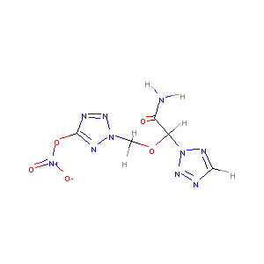 | SOB | C-N | C:C | C:N | N-N | C=O | H-N | C-H | N:N | C-C | N=O | N-O | C:O | C=N | C-O | N:O | C/N | N=N | N/N | C/C | C=C | C\\C | O-O
 |  |  | 3 | 0 | 4 | 0 | 1 | 2 | 4 | 6 | 1 | 1 | 2 | 0 | 0 | 3 | 0 | 0 | 0 | 0 | 0 | 0 | 0 | 0
 |  | Estate | ≡C- | =C< | aCa- | aaCa | ≡N | >NH-[+1] | =N- | aNa | >N- | -N<< | -OH | =O | -O-
 |  |  | 1 | 1 | 0 | 0 | 0 | 0 | 6 | 0 | 1 | 2 | 2 | 2 | 0
 |  | CDS | OB | n_C | n_N | n_O1 | n_O2 | n_O3 | n_H | NCratio | n_CNO2 | n_NNO2 | n_ONO | n_ONO2 | n_CNN | n_CNO | n_CNH2
 |  |  | -44.75 | 5 | 10 | 2 | 1 | 1 | 6 | 2 | 0 | 0 | 0 | 1 | 4 | 0 | 1
43 | 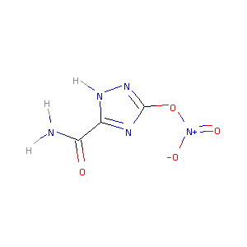 | SOB | C-N | C:C | C:N | N-N | C=O | H-N | C-H | N:N | C-C | N=O | N-O | C:O | C=N | C-O | N:O | C/N | N=N | N/N | C/C | C=C | C\\C | O-O
 |  |  | 1 | 0 | 4 | 0 | 1 | 3 | 0 | 1 | 1 | 1 | 2 | 0 | 0 | 1 | 0 | 0 | 0 | 0 | 0 | 0 | 0 | 0
 |  | Estate | ≡C- | =C< | aCa- | aaCa | ≡N | >NH-[+1] | =N- | aNa | >N- | -N<< | -OH | =O | -O-
 |  |  | 1 | 2 | 0 | 0 | 0 | 0 | 2 | 0 | 1 | 0 | 2 | 1 | 0
 |  | CDS | OB | n_C | n_N | n_O1 | n_O2 | n_O3 | n_H | NCratio | n_CNO2 | n_NNO2 | n_ONO | n_ONO2 | n_CNN | n_CNO | n_CNH2
 |  |  | -32.37 | 3 | 5 | 2 | 1 | 1 | 3 | 1.667 | 0 | 0 | 0 | 1 | 1 | 0 | 1
44 | 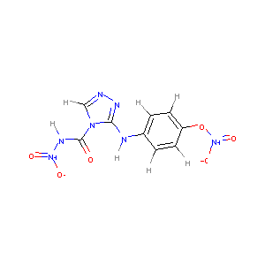 | SOB | C-N | C:C | C:N | N-N | C=O | H-N | C-H | N:N | C-C | N=O | N-O | C:O | C=N | C-O | N:O | C/N | N=N | N/N | C/C | C=C | C\\C | O-O
 |  |  | 4 | 6 | 4 | 1 | 1 | 2 | 5 | 1 | 0 | 2 | 3 | 0 | 0 | 1 | 0 | 0 | 0 | 0 | 0 | 0 | 0 | 0
 |  | Estate | ≡C- | =C< | aCa- | aaCa | ≡N | >NH-[+1] | =N- | aNa | >N- | -N<< | -OH | =O | -O-
 |  |  | 1 | 3 | 0 | 0 | 2 | 0 | 2 | 0 | 2 | 1 | 3 | 1 | 0
 |  | CDS | OB | n_C | n_N | n_O1 | n_O2 | n_O3 | n_H | NCratio | n_CNO2 | n_NNO2 | n_ONO | n_ONO2 | n_CNN | n_CNO | n_CNH2
 |  |  | -80.25 | 9 | 7 | 4 | 1 | 1 | 7 | 0.778 | 0 | 1 | 0 | 1 | 2 | 0 | 0
45 | 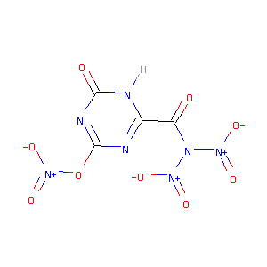 | SOB | C-N | C:C | C:N | N-N | C=O | H-N | C-H | N:N | C-C | N=O | N-O | C:O | C=N | C-O | N:O | C/N | N=N | N/N | C/C | C=C | C\\C | O-O
 |  |  | 1 | 0 | 6 | 2 | 2 | 1 | 0 | 0 | 1 | 3 | 4 | 0 | 0 | 1 | 0 | 0 | 0 | 0 | 0 | 0 | 0 | 0
 |  | Estate | ≡C- | =C< | aCa- | aaCa | ≡N | >NH-[+1] | =N- | aNa | >N- | -N<< | -OH | =O | -O-
 |  |  | 1 | 2 | 0 | 0 | 0 | 0 | 2 | 1 | 3 | 0 | 5 | 1 | 0
 |  | CDS | OB | n_C | n_N | n_O1 | n_O2 | n_O3 | n_H | NCratio | n_CNO2 | n_NNO2 | n_ONO | n_ONO2 | n_CNN | n_CNO | n_CNH2
 |  |  | 2.75 | 4 | 7 | 6 | 1 | 2 | 1 | 1.75 | 0 | 2 | 0 | 1 | 0 | 0 | 0
46 | 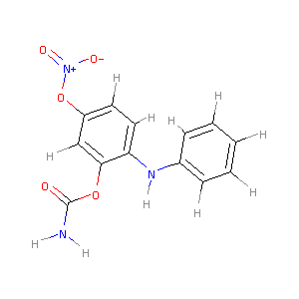 | SOB | C-N | C:C | C:N | N-N | C=O | H-N | C-H | N:N | C-C | N=O | N-O | C:O | C=N | C-O | N:O | C/N | N=N | N/N | C/C | C=C | C\\C | O-O
 |  |  | 3 | 12 | 0 | 0 | 1 | 3 | 8 | 0 | 0 | 1 | 2 | 0 | 0 | 3 | 0 | 0 | 0 | 0 | 0 | 0 | 0 | 0
 |  | Estate | ≡C- | =C< | aCa- | aaCa | ≡N | >NH-[+1] | =N- | aNa | >N- | -N<< | -OH | =O | -O-
 |  |  | 1 | 4 | 0 | 0 | 1 | 0 | 0 | 0 | 1 | 0 | 2 | 2 | 0
 |  | CDS | OB | n_C | n_N | n_O1 | n_O2 | n_O3 | n_H | NCratio | n_CNO2 | n_NNO2 | n_ONO | n_ONO2 | n_CNN | n_CNO | n_CNH2
 |  |  | -146.68 | 13 | 3 | 2 | 1 | 1 | 11 | 0.231 | 0 | 0 | 0 | 1 | 0 | 0 | 1
47 | 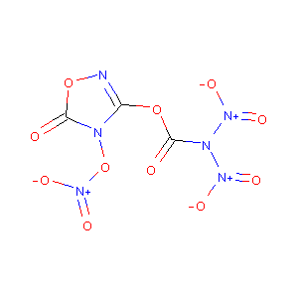 | SOB | C-N | C:C | C:N | N-N | C=O | H-N | C-H | N:N | C-C | N=O | N-O | C:O | C=N | C-O | N:O | C/N | N=N | N/N | C/C | C=C | C\\C | O-O
 |  |  | 1 | 0 | 3 | 2 | 2 | 0 | 0 | 0 | 0 | 3 | 5 | 1 | 0 | 2 | 1 | 0 | 0 | 0 | 0 | 0 | 0 | 0
 |  | Estate | ≡C- | =C< | aCa- | aaCa | ≡N | >NH-[+1] | =N- | aNa | >N- | -N<< | -OH | =O | -O-
 |  |  | 1 | 1 | 0 | 0 | 0 | 0 | 1 | 1 | 3 | 1 | 5 | 2 | 1
 |  | CDS | OB | n_C | n_N | n_O1 | n_O2 | n_O3 | n_H | NCratio | n_CNO2 | n_NNO2 | n_ONO | n_ONO2 | n_CNN | n_CNO | n_CNH2
 |  |  | 27.03 | 3 | 6 | 6 | 1 | 2 | 0 | 2 | 0 | 2 | 0 | 1 | 0 | 1 | 0
48 | 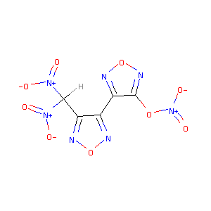 | SOB | C-N | C:C | C:N | N-N | C=O | H-N | C-H | N:N | C-C | N=O | N-O | C:O | C=N | C-O | N:O | C/N | N=N | N/N | C/C | C=C | C\\C | O-O
 |  |  | 2 | 2 | 4 | 0 | 0 | 0 | 1 | 0 | 2 | 3 | 4 | 0 | 0 | 1 | 4 | 0 | 0 | 0 | 0 | 0 | 0 | 0
 |  | Estate | ≡C- | =C< | aCa- | aaCa | ≡N | >NH-[+1] | =N- | aNa | >N- | -N<< | -OH | =O | -O-
 |  |  | 0 | 4 | 0 | 0 | 0 | 0 | 4 | 0 | 3 | 0 | 3 | 1 | 2
 |  | CDS | OB | n_C | n_N | n_O1 | n_O2 | n_O3 | n_H | NCratio | n_CNO2 | n_NNO2 | n_ONO | n_ONO2 | n_CNN | n_CNO | n_CNH2
 |  |  | -7.92 | 5 | 7 | 6 | 1 | 0 | 1 | 1.4 | 2 | 0 | 0 | 1 | 0 | 4 | 0
49 | 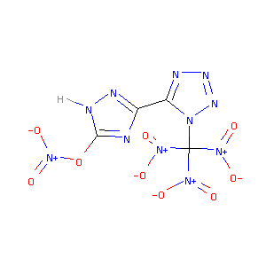 | SOB | C-N | C:C | C:N | N-N | C=O | H-N | C-H | N:N | C-C | N=O | N-O | C:O | C=N | C-O | N:O | C/N | N=N | N/N | C/C | C=C | C\\C | O-O
 |  |  | 4 | 0 | 6 | 0 | 0 | 1 | 0 | 4 | 1 | 4 | 5 | 0 | 0 | 1 | 0 | 0 | 0 | 0 | 0 | 0 | 0 | 0
 |  | Estate | ≡C- | =C< | aCa- | aaCa | ≡N | >NH-[+1] | =N- | aNa | >N- | -N<< | -OH | =O | -O-
 |  |  | 0 | 3 | 0 | 1 | 0 | 0 | 5 | 0 | 4 | 1 | 4 | 1 | 0
 |  | CDS | OB | n_C | n_N | n_O1 | n_O2 | n_O3 | n_H | NCratio | n_CNO2 | n_NNO2 | n_ONO | n_ONO2 | n_CNN | n_CNO | n_CNH2
 |  |  | 2.31 | 4 | 11 | 8 | 1 | 0 | 1 | 2.75 | 3 | 0 | 0 | 1 | 2 | 0 | 0
50 | 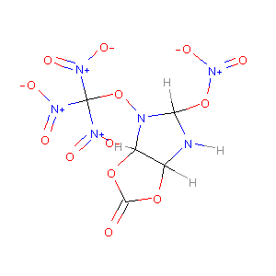 | SOB | C-N | C:C | C:N | N-N | C=O | H-N | C-H | N:N | C-C | N=O | N-O | C:O | C=N | C-O | N:O | C/N | N=N | N/N | C/C | C=C | C\\C | O-O
 |  |  | 7 | 0 | 0 | 0 | 1 | 1 | 3 | 0 | 1 | 4 | 6 | 0 | 0 | 6 | 0 | 0 | 0 | 0 | 0 | 0 | 0 | 0
 |  | Estate | ≡C- | =C< | aCa- | aaCa | ≡N | >NH-[+1] | =N- | aNa | >N- | -N<< | -OH | =O | -O-
 |  |  | 1 | 0 | 0 | 1 | 1 | 0 | 0 | 1 | 4 | 0 | 5 | 4 | 0
 |  | CDS | OB | n_C | n_N | n_O1 | n_O2 | n_O3 | n_H | NCratio | n_CNO2 | n_NNO2 | n_ONO | n_ONO2 | n_CNN | n_CNO | n_CNH2
 |  |  | 4.49 | 5 | 6 | 8 | 2 | 1 | 4 | 1.2 | 3 | 0 | 0 | 1 | 0 | 0 | 0
51 | 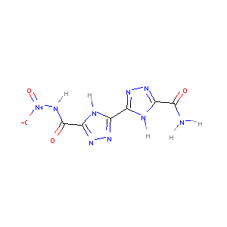 | SOB | C-N | C:C | C:N | N-N | C=O | H-N | C-H | N:N | C-C | N=O | N-O | C:O | C=N | C-O | N:O | C/N | N=N | N/N | C/C | C=C | C\\C | O-O
 |  |  | 2 | 0 | 8 | 1 | 2 | 5 | 0 | 2 | 3 | 1 | 1 | 0 | 0 | 0 | 0 | 0 | 0 | 0 | 0 | 0 | 0 | 0
 |  | Estate | ≡C- | =C< | aCa- | aaCa | ≡N | >NH-[+1] | =N- | aNa | >N- | -N<< | -OH | =O | -O-
 |  |  | 2 | 4 | 0 | 0 | 1 | 0 | 4 | 0 | 1 | 0 | 3 | 0 | 0
 |  | CDS | OB | n_C | n_N | n_O1 | n_O2 | n_O3 | n_H | NCratio | n_CNO2 | n_NNO2 | n_ONO | n_ONO2 | n_CNN | n_CNO | n_CNH2
 |  |  | -62.91 | 6 | 9 | 2 | 0 | 2 | 5 | 1.5 | 0 | 1 | 0 | 0 | 4 | 0 | 1
52 |  | SOB | C-N | C:C | C:N | N-N | C=O | H-N | C-H | N:N | C-C | N=O | N-O | C:O | C=N | C-O | N:O | C/N | N=N | N/N | C/C | C=C | C\\C | O-O
 |  |  | 2 | 0 | 4 | 0 | 3 | 5 | 0 | 1 | 1 | 0 | 1 | 0 | 0 | 1 | 0 | 0 | 0 | 0 | 0 | 0 | 0 | 0
 |  | Estate | ≡C- | =C< | aCa- | aaCa | ≡N | >NH-[+1] | =N- | aNa | >N- | -N<< | -OH | =O | -O-
 |  |  | 2 | 1 | 0 | 0 | 0 | 0 | 1 | 0 | 0 | 1 | 3 | 1 | 0
 |  | CDS | OB | n_C | n_N | n_O1 | n_O2 | n_O3 | n_H | NCratio | n_CNO2 | n_NNO2 | n_ONO | n_ONO2 | n_CNN | n_CNO | n_CNH2
 |  |  | -55.6 | 4 | 5 | 0 | 1 | 3 | 5 | 1.25 | 0 | 0 | 0 | 0 | 1 | 0 | 2
53 |  | SOB | C-N | C:C | C:N | N-N | C=O | H-N | C-H | N:N | C-C | N=O | N-O | C:O | C=N | C-O | N:O | C/N | N=N | N/N | C/C | C=C | C\\C | O-O
 |  |  | 3 | 4 | 4 | 2 | 2 | 3 | 3 | 2 | 1 | 2 | 2 | 0 | 0 | 2 | 0 | 0 | 0 | 0 | 0 | 0 | 0 | 0
 |  | Estate | ≡C- | =C< | aCa- | aaCa | ≡N | >NH-[+1] | =N- | aNa | >N- | -N<< | -OH | =O | -O-
 |  |  | 2 | 3 | 0 | 0 | 0 | 0 | 2 | 1 | 2 | 1 | 4 | 1 | 0
 |  | CDS | OB | n_C | n_N | n_O1 | n_O2 | n_O3 | n_H | NCratio | n_CNO2 | n_NNO2 | n_ONO | n_ONO2 | n_CNN | n_CNO | n_CNH2
 |  |  | -58.89 | 8 | 8 | 4 | 0 | 2 | 6 | 1 | 0 | 2 | 0 | 0 | 2 | 0 | 1
54 |  | SOB | C-N | C:C | C:N | N-N | C=O | H-N | C-H | N:N | C-C | N=O | N-O | C:O | C=N | C-O | N:O | C/N | N=N | N/N | C/C | C=C | C\\C | O-O
 |  |  | 4 | 1 | 4 | 0 | 1 | 2 | 3 | 0 | 1 | 2 | 2 | 0 | 0 | 0 | 0 | 0 | 0 | 0 | 0 | 0 | 0 | 0
 |  | Estate | ≡C- | =C< | aCa- | aaCa | ≡N | >NH-[+1] | =N- | aNa | >N- | -N<< | -OH | =O | -O-
 |  |  | 1 | 1 | 0 | 0 | 0 | 0 | 1 | 0 | 2 | 1 | 3 | 0 | 0
 |  | CDS | OB | n_C | n_N | n_O1 | n_O2 | n_O3 | n_H | NCratio | n_CNO2 | n_NNO2 | n_ONO | n_ONO2 | n_CNN | n_CNO | n_CNH2
 |  |  | -55.81 | 5 | 5 | 4 | 0 | 1 | 5 | 1 | 2 | 0 | 0 | 0 | 0 | 0 | 1
55 |  | SOB | C-N | C:C | C:N | N-N | C=O | H-N | C-H | N:N | C-C | N=O | N-O | C:O | C=N | C-O | N:O | C/N | N=N | N/N | C/C | C=C | C\\C | O-O
 |  |  | 12 | 0 | 0 | 0 | 1 | 6 | 6 | 0 | 6 | 3 | 3 | 0 | 0 | 0 | 0 | 0 | 0 | 0 | 0 | 0 | 0 | 0
 |  | Estate | ≡C- | =C< | aCa- | aaCa | ≡N | >NH-[+1] | =N- | aNa | >N- | -N<< | -OH | =O | -O-
 |  |  | 1 | 0 | 0 | 2 | 4 | 0 | 0 | 0 | 3 | 0 | 4 | 0 | 0
 |  | CDS | OB | n_C | n_N | n_O1 | n_O2 | n_O3 | n_H | NCratio | n_CNO2 | n_NNO2 | n_ONO | n_ONO2 | n_CNN | n_CNO | n_CNH2
 |  |  | -72.27 | 8 | 8 | 6 | 0 | 1 | 12 | 1 | 3 | 0 | 0 | 0 | 0 | 0 | 1
56 |  | SOB | C-N | C:C | C:N | N-N | C=O | H-N | C-H | N:N | C-C | N=O | N-O | C:O | C=N | C-O | N:O | C/N | N=N | N/N | C/C | C=C | C\\C | O-O
 |  |  | 4 | 0 | 5 | 0 | 1 | 2 | 0 | 3 | 2 | 3 | 4 | 1 | 0 | 1 | 1 | 0 | 0 | 0 | 0 | 0 | 0 | 0
 |  | Estate | ≡C- | =C< | aCa- | aaCa | ≡N | >NH-[+1] | =N- | aNa | >N- | -N<< | -OH | =O | -O-
 |  |  | 1 | 3 | 0 | 1 | 0 | 0 | 5 | 0 | 3 | 1 | 4 | 1 | 1
 |  | CDS | OB | n_C | n_N | n_O1 | n_O2 | n_O3 | n_H | NCratio | n_CNO2 | n_NNO2 | n_ONO | n_ONO2 | n_CNN | n_CNO | n_CNH2
 |  |  | -9.25 | 5 | 10 | 6 | 2 | 1 | 2 | 2 | 3 | 0 | 0 | 0 | 1 | 1 | 1
57 |  | SOB | C-N | C:C | C:N | N-N | C=O | H-N | C-H | N:N | C-C | N=O | N-O | C:O | C=N | C-O | N:O | C/N | N=N | N/N | C/C | C=C | C\\C | O-O
 |  |  | 4 | 0 | 4 | 3 | 2 | 1 | 0 | 6 | 1 | 3 | 3 | 0 | 0 | 0 | 0 | 0 | 0 | 0 | 0 | 0 | 0 | 0
 |  | Estate | ≡C- | =C< | aCa- | aaCa | ≡N | >NH-[+1] | =N- | aNa | >N- | -N<< | -OH | =O | -O-
 |  |  | 2 | 2 | 0 | 0 | 1 | 0 | 6 | 1 | 3 | 2 | 5 | 0 | 0
 |  | CDS | OB | n_C | n_N | n_O1 | n_O2 | n_O3 | n_H | NCratio | n_CNO2 | n_NNO2 | n_ONO | n_ONO2 | n_CNN | n_CNO | n_CNH2
 |  |  | -2.23 | 4 | 13 | 6 | 0 | 2 | 1 | 3.25 | 0 | 3 | 0 | 0 | 2 | 0 | 0
58 |  | SOB | C-N | C:C | C:N | N-N | C=O | H-N | C-H | N:N | C-C | N=O | N-O | C:O | C=N | C-O | N:O | C/N | N=N | N/N | C/C | C=C | C\\C | O-O
 |  |  | 4 | 7 | 2 | 1 | 2 | 4 | 4 | 0 | 1 | 1 | 1 | 0 | 0 | 2 | 2 | 0 | 0 | 0 | 0 | 0 | 0 | 0
 |  | Estate | ≡C- | =C< | aCa- | aaCa | ≡N | >NH-[+1] | =N- | aNa | >N- | -N<< | -OH | =O | -O-
 |  |  | 2 | 4 | 0 | 0 | 2 | 0 | 2 | 0 | 1 | 0 | 3 | 1 | 1
 |  | CDS | OB | n_C | n_N | n_O1 | n_O2 | n_O3 | n_H | NCratio | n_CNO2 | n_NNO2 | n_ONO | n_ONO2 | n_CNN | n_CNO | n_CNH2
 |  |  | -93.49 | 10 | 6 | 2 | 0 | 2 | 8 | 0.6 | 0 | 1 | 0 | 0 | 0 | 2 | 1
59 |  | SOB | C-N | C:C | C:N | N-N | C=O | H-N | C-H | N:N | C-C | N=O | N-O | C:O | C=N | C-O | N:O | C/N | N=N | N/N | C/C | C=C | C\\C | O-O
 |  |  | 2 | 7 | 4 | 2 | 2 | 3 | 5 | 0 | 2 | 2 | 2 | 0 | 0 | 2 | 0 | 0 | 0 | 0 | 0 | 0 | 0 | 0
 |  | Estate | ≡C- | =C< | aCa- | aaCa | ≡N | >NH-[+1] | =N- | aNa | >N- | -N<< | -OH | =O | -O-
 |  |  | 2 | 4 | 0 | 0 | 2 | 0 | 1 | 0 | 2 | 0 | 4 | 1 | 0
 |  | CDS | OB | n_C | n_N | n_O1 | n_O2 | n_O3 | n_H | NCratio | n_CNO2 | n_NNO2 | n_ONO | n_ONO2 | n_CNN | n_CNO | n_CNH2
 |  |  | -90.46 | 11 | 6 | 4 | 0 | 2 | 8 | 0.545 | 0 | 2 | 0 | 0 | 0 | 0 | 0
60 |  | SOB | C-N | C:C | C:N | N-N | C=O | H-N | C-H | N:N | C-C | N=O | N-O | C:O | C=N | C-O | N:O | C/N | N=N | N/N | C/C | C=C | C\\C | O-O
 |  |  | 2 | 14 | 2 | 3 | 3 | 2 | 6 | 0 | 1 | 3 | 3 | 0 | 0 | 2 | 0 | 0 | 0 | 0 | 0 | 0 | 0 | 0
 |  | Estate | ≡C- | =C< | aCa- | aaCa | ≡N | >NH-[+1] | =N- | aNa | >N- | -N<< | -OH | =O | -O-
 |  |  | 2 | 2 | 4 | 0 | 1 | 0 | 0 | 1 | 3 | 0 | 6 | 1 | 0
 |  | CDS | OB | n_C | n_N | n_O1 | n_O2 | n_O3 | n_H | NCratio | n_CNO2 | n_NNO2 | n_ONO | n_ONO2 | n_CNN | n_CNO | n_CNH2
 |  |  | -88.88 | 15 | 6 | 6 | 0 | 3 | 8 | 0.4 | 0 | 3 | 0 | 0 | 0 | 0 | 0
61 |  | SOB | C-N | C:C | C:N | N-N | C=O | H-N | C-H | N:N | C-C | N=O | N-O | C:O | C=N | C-O | N:O | C/N | N=N | N/N | C/C | C=C | C\\C | O-O
 |  |  | 10 | 0 | 0 | 3 | 4 | 4 | 3 | 0 | 5 | 3 | 4 | 0 | 0 | 1 | 0 | 0 | 0 | 0 | 0 | 0 | 0 | 0
 |  | Estate | ≡C- | =C< | aCa- | aaCa | ≡N | >NH-[+1] | =N- | aNa | >N- | -N<< | -OH | =O | -O-
 |  |  | 4 | 0 | 0 | 1 | 4 | 0 | 0 | 2 | 3 | 0 | 7 | 1 | 0
 |  | CDS | OB | n_C | n_N | n_O1 | n_O2 | n_O3 | n_H | NCratio | n_CNO2 | n_NNO2 | n_ONO | n_ONO2 | n_CNN | n_CNO | n_CNH2
 |  |  | -33.58 | 8 | 9 | 6 | 1 | 4 | 7 | 1.125 | 0 | 3 | 0 | 0 | 0 | 0 | 0
62 |  | SOB | C-N | C:C | C:N | N-N | C=O | H-N | C-H | N:N | C-C | N=O | N-O | C:O | C=N | C-O | N:O | C/N | N=N | N/N | C/C | C=C | C\\C | O-O
 |  |  | 8 | 0 | 0 | 1 | 2 | 2 | 6 | 0 | 3 | 3 | 3 | 0 | 0 | 4 | 0 | 0 | 0 | 0 | 0 | 0 | 0 | 0
 |  | Estate | ≡C- | =C< | aCa- | aaCa | ≡N | >NH-[+1] | =N- | aNa | >N- | -N<< | -OH | =O | -O-
 |  |  | 2 | 0 | 0 | 0 | 2 | 0 | 0 | 1 | 3 | 0 | 5 | 2 | 0
 |  | CDS | OB | n_C | n_N | n_O1 | n_O2 | n_O3 | n_H | NCratio | n_CNO2 | n_NNO2 | n_ONO | n_ONO2 | n_CNN | n_CNO | n_CNH2
 |  |  | -38.09 | 7 | 6 | 6 | 0 | 2 | 8 | 0.857 | 2 | 1 | 0 | 0 | 0 | 0 | 0
63 |  | SOB | C-N | C:C | C:N | N-N | C=O | H-N | C-H | N:N | C-C | N=O | N-O | C:O | C=N | C-O | N:O | C/N | N=N | N/N | C/C | C=C | C\\C | O-O
 |  |  | 4 | 2 | 4 | 1 | 1 | 1 | 0 | 0 | 2 | 4 | 4 | 0 | 0 | 0 | 4 | 2 | 1 | 0 | 0 | 0 | 0 | 0
 |  | Estate | ≡C- | =C< | aCa- | aaCa | ≡N | >NH-[+1] | =N- | aNa | >N- | -N<< | -OH | =O | -O-
 |  |  | 1 | 4 | 0 | 1 | 1 | 2 | 4 | 0 | 4 | 0 | 5 | 0 | 2
 |  | CDS | OB | n_C | n_N | n_O1 | n_O2 | n_O3 | n_H | NCratio | n_CNO2 | n_NNO2 | n_ONO | n_ONO2 | n_CNN | n_CNO | n_CNH2
 |  |  | -5.96 | 6 | 11 | 8 | 0 | 1 | 1 | 1.833 | 3 | 1 | 0 | 0 | 2 | 4 | 0
64 |  | SOB | C-N | C:C | C:N | N-N | C=O | H-N | C-H | N:N | C-C | N=O | N-O | C:O | C=N | C-O | N:O | C/N | N=N | N/N | C/C | C=C | C\\C | O-O
 |  |  | 4 | 7 | 4 | 1 | 3 | 2 | 3 | 0 | 1 | 4 | 5 | 0 | 0 | 1 | 0 | 0 | 0 | 0 | 0 | 0 | 0 | 0
 |  | Estate | ≡C- | =C< | aCa- | aaCa | ≡N | >NH-[+1] | =N- | aNa | >N- | -N<< | -OH | =O | -O-
 |  |  | 1 | 1 | 2 | 1 | 1 | 0 | 0 | 0 | 4 | 1 | 7 | 1 | 0
 |  | CDS | OB | n_C | n_N | n_O1 | n_O2 | n_O3 | n_H | NCratio | n_CNO2 | n_NNO2 | n_ONO | n_ONO2 | n_CNN | n_CNO | n_CNH2
 |  |  | -40.48 | 10 | 7 | 8 | 1 | 3 | 5 | 0.7 | 3 | 1 | 0 | 0 | 0 | 0 | 0
65 |  | SOB | C-N | C:C | C:N | N-N | C=O | H-N | C-H | N:N | C-C | N=O | N-O | C:O | C=N | C-O | N:O | C/N | N=N | N/N | C/C | C=C | C\\C | O-O
 |  |  | 2 | 2 | 4 | 2 | 2 | 2 | 2 | 0 | 1 | 2 | 2 | 0 | 0 | 2 | 0 | 0 | 0 | 0 | 0 | 0 | 0 | 0
 |  | Estate | ≡C- | =C< | aCa- | aaCa | ≡N | >NH-[+1] | =N- | aNa | >N- | -N<< | -OH | =O | -O-
 |  |  | 2 | 2 | 0 | 0 | 0 | 0 | 2 | 1 | 2 | 0 | 4 | 1 | 0
 |  | CDS | OB | n_C | n_N | n_O1 | n_O2 | n_O3 | n_H | NCratio | n_CNO2 | n_NNO2 | n_ONO | n_ONO2 | n_CNN | n_CNO | n_CNH2
 |  |  | -41.17 | 6 | 6 | 4 | 0 | 2 | 4 | 1 | 0 | 2 | 0 | 0 | 0 | 0 | 1
66 |  | SOB | C-N | C:C | C:N | N-N | C=O | H-N | C-H | N:N | C-C | N=O | N-O | C:O | C=N | C-O | N:O | C/N | N=N | N/N | C/C | C=C | C\\C | O-O
 |  |  | 2 | 4 | 4 | 3 | 2 | 3 | 2 | 2 | 2 | 3 | 3 | 0 | 0 | 2 | 0 | 0 | 0 | 0 | 0 | 0 | 0 | 0
 |  | Estate | ≡C- | =C< | aCa- | aaCa | ≡N | >NH-[+1] | =N- | aNa | >N- | -N<< | -OH | =O | -O-
 |  |  | 2 | 4 | 0 | 0 | 1 | 0 | 2 | 1 | 3 | 0 | 5 | 1 | 0
 |  | CDS | OB | n_C | n_N | n_O1 | n_O2 | n_O3 | n_H | NCratio | n_CNO2 | n_NNO2 | n_ONO | n_ONO2 | n_CNN | n_CNO | n_CNH2
 |  |  | -40.97 | 8 | 9 | 6 | 0 | 2 | 5 | 1.125 | 0 | 3 | 0 | 0 | 2 | 0 | 0
67 |  | SOB | C-N | C:C | C:N | N-N | C=O | H-N | C-H | N:N | C-C | N=O | N-O | C:O | C=N | C-O | N:O | C/N | N=N | N/N | C/C | C=C | C\\C | O-O
 |  |  | 2 | 2 | 2 | 4 | 2 | 0 | 1 | 2 | 1 | 4 | 4 | 0 | 0 | 2 | 0 | 0 | 0 | 0 | 0 | 0 | 0 | 0
 |  | Estate | ≡C- | =C< | aCa- | aaCa | ≡N | >NH-[+1] | =N- | aNa | >N- | -N<< | -OH | =O | -O-
 |  |  | 2 | 2 | 0 | 0 | 0 | 0 | 3 | 2 | 4 | 0 | 6 | 1 | 0
 |  | CDS | OB | n_C | n_N | n_O1 | n_O2 | n_O3 | n_H | NCratio | n_CNO2 | n_NNO2 | n_ONO | n_ONO2 | n_CNN | n_CNO | n_CNH2
 |  |  | 2.2 | 5 | 9 | 8 | 0 | 2 | 1 | 1.8 | 0 | 4 | 0 | 0 | 2 | 0 | 0
68 |  | SOB | C-N | C:C | C:N | N-N | C=O | H-N | C-H | N:N | C-C | N=O | N-O | C:O | C=N | C-O | N:O | C/N | N=N | N/N | C/C | C=C | C\\C | O-O
 |  |  | 3 | 2 | 4 | 2 | 1 | 0 | 1 | 0 | 2 | 4 | 4 | 0 | 0 | 2 | 4 | 0 | 0 | 0 | 0 | 0 | 0 | 0
 |  | Estate | ≡C- | =C< | aCa- | aaCa | ≡N | >NH-[+1] | =N- | aNa | >N- | -N<< | -OH | =O | -O-
 |  |  | 1 | 4 | 0 | 0 | 0 | 0 | 4 | 1 | 4 | 0 | 5 | 1 | 2
 |  | CDS | OB | n_C | n_N | n_O1 | n_O2 | n_O3 | n_H | NCratio | n_CNO2 | n_NNO2 | n_ONO | n_ONO2 | n_CNN | n_CNO | n_CNH2
 |  |  | -2.05 | 6 | 9 | 8 | 0 | 1 | 1 | 1.5 | 2 | 2 | 0 | 0 | 0 | 4 | 0
69 |  | SOB | C-N | C:C | C:N | N-N | C=O | H-N | C-H | N:N | C-C | N=O | N-O | C:O | C=N | C-O | N:O | C/N | N=N | N/N | C/C | C=C | C\\C | O-O
 |  |  | 4 | 1 | 5 | 2 | 1 | 0 | 0 | 0 | 3 | 5 | 5 | 1 | 0 | 0 | 3 | 0 | 0 | 0 | 0 | 0 | 0 | 0
 |  | Estate | ≡C- | =C< | aCa- | aaCa | ≡N | >NH-[+1] | =N- | aNa | >N- | -N<< | -OH | =O | -O-
 |  |  | 1 | 4 | 0 | 1 | 0 | 0 | 4 | 1 | 5 | 0 | 6 | 0 | 2
 |  | CDS | OB | n_C | n_N | n_O1 | n_O2 | n_O3 | n_H | NCratio | n_CNO2 | n_NNO2 | n_ONO | n_ONO2 | n_CNN | n_CNO | n_CNH2
 |  |  | 3.81 | 6 | 10 | 10 | 1 | 1 | 0 | 1.667 | 3 | 2 | 0 | 0 | 0 | 3 | 0
70 |  | SOB | C-N | C:C | C:N | N-N | C=O | H-N | C-H | N:N | C-C | N=O | N-O | C:O | C=N | C-O | N:O | C/N | N=N | N/N | C/C | C=C | C\\C | O-O
 |  |  | 5 | 0 | 6 | 2 | 1 | 1 | 2 | 4 | 2 | 5 | 5 | 0 | 0 | 2 | 0 | 0 | 0 | 0 | 0 | 0 | 0 | 0
 |  | Estate | ≡C- | =C< | aCa- | aaCa | ≡N | >NH-[+1] | =N- | aNa | >N- | -N<< | -OH | =O | -O-
 |  |  | 1 | 2 | 0 | 1 | 0 | 0 | 5 | 1 | 5 | 1 | 6 | 1 | 0
 |  | CDS | OB | n_C | n_N | n_O1 | n_O2 | n_O3 | n_H | NCratio | n_CNO2 | n_NNO2 | n_ONO | n_ONO2 | n_CNN | n_CNO | n_CNH2
 |  |  | -5.35 | 6 | 13 | 10 | 0 | 1 | 3 | 2.167 | 3 | 2 | 0 | 0 | 2 | 0 | 0
71 |  | SOB | C-N | C:C | C:N | N-N | C=O | H-N | C-H | N:N | C-C | N=O | N-O | C:O | C=N | C-O | N:O | C/N | N=N | N/N | C/C | C=C | C\\C | O-O
 |  |  | 2 | 6 | 2 | 1 | 2 | 4 | 2 | 2 | 0 | 1 | 1 | 0 | 0 | 4 | 0 | 0 | 0 | 0 | 0 | 0 | 0 | 0
 |  | Estate | ≡C- | =C< | aCa- | aaCa | ≡N | >NH-[+1] | =N- | aNa | >N- | -N<< | -OH | =O | -O-
 |  |  | 2 | 2 | 2 | 0 | 1 | 0 | 2 | 0 | 1 | 0 | 3 | 2 | 0
 |  | CDS | OB | n_C | n_N | n_O1 | n_O2 | n_O3 | n_H | NCratio | n_CNO2 | n_NNO2 | n_ONO | n_ONO2 | n_CNN | n_CNO | n_CNH2
 |  |  | -73.75 | 8 | 6 | 2 | 0 | 2 | 6 | 0.75 | 0 | 1 | 0 | 0 | 1 | 0 | 1
72 |  | SOB | C-N | C:C | C:N | N-N | C=O | H-N | C-H | N:N | C-C | N=O | N-O | C:O | C=N | C-O | N:O | C/N | N=N | N/N | C/C | C=C | C\\C | O-O
 |  |  | 2 | 2 | 4 | 2 | 2 | 2 | 0 | 0 | 2 | 2 | 4 | 0 | 2 | 6 | 4 | 0 | 0 | 0 | 0 | 0 | 0 | 0
 |  | Estate | ≡C- | =C< | aCa- | aaCa | ≡N | >NH-[+1] | =N- | aNa | >N- | -N<< | -OH | =O | -O-
 |  |  | 4 | 4 | 0 | 0 | 0 | 2 | 4 | 1 | 2 | 0 | 4 | 4 | 2
 |  | CDS | OB | n_C | n_N | n_O1 | n_O2 | n_O3 | n_H | NCratio | n_CNO2 | n_NNO2 | n_ONO | n_ONO2 | n_CNN | n_CNO | n_CNH2
 |  |  | -18.61 | 8 | 10 | 4 | 2 | 2 | 2 | 1.25 | 0 | 2 | 0 | 0 | 0 | 6 | 1
73 |  | SOB | C-N | C:C | C:N | N-N | C=O | H-N | C-H | N:N | C-C | N=O | N-O | C:O | C=N | C-O | N:O | C/N | N=N | N/N | C/C | C=C | C\\C | O-O
 |  |  | 3 | 12 | 0 | 0 | 3 | 2 | 9 | 0 | 3 | 2 | 2 | 0 | 0 | 4 | 0 | 0 | 0 | 0 | 0 | 0 | 0 | 1
 |  | Estate | ≡C- | =C< | aCa- | aaCa | ≡N | >NH-[+1] | =N- | aNa | >N- | -N<< | -OH | =O | -O-
 |  |  | 3 | 4 | 0 | 0 | 0 | 0 | 0 | 0 | 2 | 0 | 5 | 3 | 0
 |  | CDS | OB | n_C | n_N | n_O1 | n_O2 | n_O3 | n_H | NCratio | n_CNO2 | n_NNO2 | n_ONO | n_ONO2 | n_CNN | n_CNO | n_CNH2
 |  |  | -108.63 | 16 | 3 | 4 | 0 | 3 | 11 | 0.188 | 2 | 0 | 0 | 0 | 0 | 0 | 1
74 |  | SOB | C-N | C:C | C:N | N-N | C=O | H-N | C-H | N:N | C-C | N=O | N-O | C:O | C=N | C-O | N:O | C/N | N=N | N/N | C/C | C=C | C\\C | O-O
 |  |  | 3 | 6 | 0 | 0 | 0 | 0 | 5 | 0 | 0 | 3 | 3 | 0 | 0 | 2 | 0 | 0 | 0 | 0 | 0 | 0 | 0 | 0
 |  | Estate | ≡C- | =C< | aCa- | aaCa | ≡N | >NH-[+1] | =N- | aNa | >N- | -N<< | -OH | =O | -O-
 |  |  | 0 | 1 | 0 | 1 | 0 | 0 | 0 | 0 | 3 | 0 | 3 | 1 | 0
 |  | CDS | OB | n_C | n_N | n_O1 | n_O2 | n_O3 | n_H | NCratio | n_CNO2 | n_NNO2 | n_ONO | n_ONO2 | n_CNN | n_CNO | n_CNH2
 |  |  | -62.55 | 7 | 3 | 6 | 0 | 0 | 5 | 0.429 | 3 | 0 | 0 | 0 | 0 | 0 | 0
75 |  | SOB | C-N | C:C | C:N | N-N | C=O | H-N | C-H | N:N | C-C | N=O | N-O | C:O | C=N | C-O | N:O | C/N | N=N | N/N | C/C | C=C | C\\C | O-O
 |  |  | 5 | 0 | 6 | 0 | 1 | 3 | 0 | 4 | 0 | 3 | 3 | 0 | 0 | 4 | 0 | 0 | 0 | 0 | 0 | 0 | 0 | 0
 |  | Estate | ≡C- | =C< | aCa- | aaCa | ≡N | >NH-[+1] | =N- | aNa | >N- | -N<< | -OH | =O | -O-
 |  |  | 1 | 3 | 0 | 1 | 0 | 0 | 5 | 0 | 3 | 1 | 4 | 2 | 0
 |  | CDS | OB | n_C | n_N | n_O1 | n_O2 | n_O3 | n_H | NCratio | n_CNO2 | n_NNO2 | n_ONO | n_ONO2 | n_CNN | n_CNO | n_CNH2
 |  |  | -11.08 | 5 | 11 | 6 | 0 | 1 | 3 | 2.2 | 3 | 0 | 0 | 0 | 2 | 0 | 1
76 |  | SOB | C-N | C:C | C:N | N-N | C=O | H-N | C-H | N:N | C-C | N=O | N-O | C:O | C=N | C-O | N:O | C/N | N=N | N/N | C/C | C=C | C\\C | O-O
 |  |  | 2 | 4 | 4 | 3 | 2 | 3 | 2 | 2 | 1 | 3 | 3 | 0 | 0 | 4 | 0 | 0 | 0 | 0 | 0 | 0 | 0 | 0
 |  | Estate | ≡C- | =C< | aCa- | aaCa | ≡N | >NH-[+1] | =N- | aNa | >N- | -N<< | -OH | =O | -O-
 |  |  | 2 | 4 | 0 | 0 | 1 | 0 | 2 | 1 | 3 | 0 | 5 | 2 | 0
 |  | CDS | OB | n_C | n_N | n_O1 | n_O2 | n_O3 | n_H | NCratio | n_CNO2 | n_NNO2 | n_ONO | n_ONO2 | n_CNN | n_CNO | n_CNH2
 |  |  | -35.14 | 8 | 9 | 6 | 0 | 2 | 5 | 1.125 | 0 | 3 | 0 | 0 | 2 | 0 | 0
77 |  | SOB | C-N | C:C | C:N | N-N | C=O | H-N | C-H | N:N | C-C | N=O | N-O | C:O | C=N | C-O | N:O | C/N | N=N | N/N | C/C | C=C | C\\C | O-O
 |  |  | 6 | 1 | 5 | 0 | 0 | 0 | 0 | 0 | 2 | 6 | 6 | 1 | 0 | 2 | 3 | 0 | 0 | 0 | 0 | 0 | 0 | 0
 |  | Estate | ≡C- | =C< | aCa- | aaCa | ≡N | >NH-[+1] | =N- | aNa | >N- | -N<< | -OH | =O | -O-
 |  |  | 0 | 4 | 0 | 2 | 0 | 0 | 4 | 0 | 6 | 0 | 6 | 1 | 2
 |  | CDS | OB | n_C | n_N | n_O1 | n_O2 | n_O3 | n_H | NCratio | n_CNO2 | n_NNO2 | n_ONO | n_ONO2 | n_CNN | n_CNO | n_CNH2
 |  |  | 10.62 | 6 | 10 | 12 | 1 | 0 | 0 | 1.667 | 6 | 0 | 0 | 0 | 0 | 3 | 0
78 |  | SOB | C-N | C:C | C:N | N-N | C=O | H-N | C-H | N:N | C-C | N=O | N-O | C:O | C=N | C-O | N:O | C/N | N=N | N/N | C/C | C=C | C\\C | O-O
 |  |  | 3 | 3 | 4 | 1 | 0 | 3 | 1 | 2 | 0 | 3 | 3 | 0 | 0 | 2 | 0 | 0 | 0 | 0 | 0 | 0 | 0 | 0
 |  | Estate | ≡C- | =C< | aCa- | aaCa | ≡N | >NH-[+1] | =N- | aNa | >N- | -N<< | -OH | =O | -O-
 |  |  | 0 | 1 | 2 | 1 | 0 | 0 | 2 | 0 | 3 | 1 | 3 | 1 | 0
 |  | CDS | OB | n_C | n_N | n_O1 | n_O2 | n_O3 | n_H | NCratio | n_CNO2 | n_NNO2 | n_ONO | n_ONO2 | n_CNN | n_CNO | n_CNH2
 |  |  | -27.78 | 5 | 8 | 6 | 0 | 0 | 4 | 1.6 | 3 | 0 | 0 | 0 | 2 | 0 | 0
79 |  | SOB | C-N | C:C | C:N | N-N | C=O | H-N | C-H | N:N | C-C | N=O | N-O | C:O | C=N | C-O | N:O | C/N | N=N | N/N | C/C | C=C | C\\C | O-O
 |  |  | 3 | 4 | 5 | 1 | 0 | 1 | 1 | 3 | 1 | 3 | 3 | 0 | 0 | 0 | 2 | 0 | 0 | 0 | 0 | 0 | 0 | 0
 |  | Estate | ≡C- | =C< | aCa- | aaCa | ≡N | >NH-[+1] | =N- | aNa | >N- | -N<< | -OH | =O | -O-
 |  |  | 0 | 2 | 3 | 0 | 1 | 0 | 5 | 0 | 3 | 1 | 3 | 0 | 1
 |  | CDS | OB | n_C | n_N | n_O1 | n_O2 | n_O3 | n_H | NCratio | n_CNO2 | n_NNO2 | n_ONO | n_ONO2 | n_CNN | n_CNO | n_CNH2
 |  |  | -29.45 | 6 | 10 | 6 | 0 | 0 | 2 | 1.667 | 2 | 1 | 0 | 0 | 1 | 2 | 0
80 |  | SOB | C-N | C:C | C:N | N-N | C=O | H-N | C-H | N:N | C-C | N=O | N-O | C:O | C=N | C-O | N:O | C/N | N=N | N/N | C/C | C=C | C\\C | O-O
 |  |  | 3 | 3 | 2 | 1 | 1 | 1 | 3 | 0 | 0 | 2 | 2 | 0 | 0 | 0 | 0 | 0 | 0 | 0 | 0 | 0 | 0 | 0
 |  | Estate | ≡C- | =C< | aCa- | aaCa | ≡N | >NH-[+1] | =N- | aNa | >N- | -N<< | -OH | =O | -O-
 |  |  | 1 | 1 | 0 | 0 | 1 | 0 | 0 | 0 | 2 | 1 | 3 | 0 | 0
 |  | CDS | OB | n_C | n_N | n_O1 | n_O2 | n_O3 | n_H | NCratio | n_CNO2 | n_NNO2 | n_ONO | n_ONO2 | n_CNN | n_CNO | n_CNH2
 |  |  | -55.99 | 5 | 4 | 4 | 0 | 1 | 4 | 0.8 | 1 | 1 | 0 | 0 | 0 | 0 | 0
81 |  | SOB | C-N | C:C | C:N | N-N | C=O | H-N | C-H | N:N | C-C | N=O | N-O | C:O | C=N | C-O | N:O | C/N | N=N | N/N | C/C | C=C | C\\C | O-O
 |  |  | 1 | 0 | 4 | 0 | 1 | 4 | 0 | 6 | 3 | 1 | 2 | 0 | 0 | 1 | 0 | 0 | 0 | 0 | 0 | 0 | 0 | 0
 |  | Estate | ≡C- | =C< | aCa- | aaCa | ≡N | >NH-[+1] | =N- | aNa | >N- | -N<< | -OH | =O | -O-
 |  |  | 1 | 2 | 0 | 1 | 0 | 0 | 6 | 0 | 1 | 0 | 2 | 1 | 0
 |  | CDS | OB | n_C | n_N | n_O1 | n_O2 | n_O3 | n_H | NCratio | n_CNO2 | n_NNO2 | n_ONO | n_ONO2 | n_CNN | n_CNO | n_CNH2
 |  |  | -37.49 | 4 | 10 | 2 | 1 | 1 | 4 | 2.5 | 0 | 0 | 0 | 1 | 2 | 0 | 1
82 |  | SOB | C-N | C:C | C:N | N-N | C=O | H-N | C-H | N:N | C-C | N=O | N-O | C:O | C=N | C-O | N:O | C/N | N=N | N/N | C/C | C=C | C\\C | O-O
 |  |  | 5 | 0 | 2 | 0 | 1 | 2 | 0 | 3 | 1 | 3 | 3 | 0 | 0 | 0 | 0 | 0 | 0 | 0 | 0 | 0 | 0 | 0
 |  | Estate | ≡C- | =C< | aCa- | aaCa | ≡N | >NH-[+1] | =N- | aNa | >N- | -N<< | -OH | =O | -O-
 |  |  | 1 | 1 | 0 | 1 | 0 | 0 | 3 | 0 | 3 | 1 | 4 | 0 | 0
 |  | CDS | OB | n_C | n_N | n_O1 | n_O2 | n_O3 | n_H | NCratio | n_CNO2 | n_NNO2 | n_ONO | n_ONO2 | n_CNN | n_CNO | n_CNH2
 |  |  | 0 | 3 | 8 | 6 | 0 | 1 | 2 | 2.667 | 3 | 0 | 0 | 0 | 1 | 0 | 1
83 |  | SOB | C-N | C:C | C:N | N-N | C=O | H-N | C-H | N:N | C-C | N=O | N-O | C:O | C=N | C-O | N:O | C/N | N=N | N/N | C/C | C=C | C\\C | O-O
 |  |  | 2 | 0 | 6 | 2 | 1 | 2 | 1 | 0 | 1 | 2 | 2 | 0 | 0 | 0 | 0 | 0 | 0 | 0 | 0 | 0 | 0 | 0
 |  | Estate | ≡C- | =C< | aCa- | aaCa | ≡N | >NH-[+1] | =N- | aNa | >N- | -N<< | -OH | =O | -O-
 |  |  | 1 | 2 | 0 | 0 | 2 | 0 | 3 | 0 | 2 | 0 | 3 | 0 | 0
 |  | CDS | OB | n_C | n_N | n_O1 | n_O2 | n_O3 | n_H | NCratio | n_CNO2 | n_NNO2 | n_ONO | n_ONO2 | n_CNN | n_CNO | n_CNH2
 |  |  | -31.44 | 4 | 7 | 4 | 0 | 1 | 3 | 1.75 | 0 | 2 | 0 | 0 | 0 | 0 | 0
84 |  | SOB | C-N | C:C | C:N | N-N | C=O | H-N | C-H | N:N | C-C | N=O | N-O | C:O | C=N | C-O | N:O | C/N | N=N | N/N | C/C | C=C | C\\C | O-O
 |  |  | 2 | 1 | 6 | 3 | 2 | 1 | 1 | 1 | 2 | 3 | 4 | 0 | 0 | 1 | 2 | 0 | 0 | 0 | 0 | 0 | 0 | 0
 |  | Estate | ≡C- | =C< | aCa- | aaCa | ≡N | >NH-[+1] | =N- | aNa | >N- | -N<< | -OH | =O | -O-
 |  |  | 2 | 3 | 0 | 0 | 1 | 0 | 4 | 1 | 3 | 1 | 5 | 1 | 1
 |  | CDS | OB | n_C | n_N | n_O1 | n_O2 | n_O3 | n_H | NCratio | n_CNO2 | n_NNO2 | n_ONO | n_ONO2 | n_CNN | n_CNO | n_CNH2
 |  |  | -12.83 | 6 | 10 | 6 | 1 | 2 | 2 | 1.667 | 0 | 3 | 0 | 0 | 1 | 2 | 0
85 |  | SOB | C-N | C:C | C:N | N-N | C=O | H-N | C-H | N:N | C-C | N=O | N-O | C:O | C=N | C-O | N:O | C/N | N=N | N/N | C/C | C=C | C\\C | O-O
 |  |  | 2 | 3 | 2 | 1 | 1 | 3 | 2 | 1 | 0 | 1 | 1 | 0 | 0 | 2 | 0 | 0 | 0 | 0 | 0 | 0 | 0 | 0
 |  | Estate | ≡C- | =C< | aCa- | aaCa | ≡N | >NH-[+1] | =N- | aNa | >N- | -N<< | -OH | =O | -O-
 |  |  | 1 | 2 | 0 | 0 | 1 | 0 | 2 | 0 | 1 | 0 | 2 | 1 | 0
 |  | CDS | OB | n_C | n_N | n_O1 | n_O2 | n_O3 | n_H | NCratio | n_CNO2 | n_NNO2 | n_ONO | n_ONO2 | n_CNN | n_CNO | n_CNH2
 |  |  | -68.33 | 5 | 5 | 2 | 0 | 1 | 5 | 1 | 0 | 1 | 0 | 0 | 2 | 0 | 1
86 |  | SOB | C-N | C:C | C:N | N-N | C=O | H-N | C-H | N:N | C-C | N=O | N-O | C:O | C=N | C-O | N:O | C/N | N=N | N/N | C/C | C=C | C\\C | O-O
 |  |  | 13 | 0 | 0 | 0 | 3 | 8 | 2 | 0 | 2 | 1 | 2 | 0 | 0 | 3 | 0 | 0 | 0 | 0 | 0 | 0 | 0 | 0
 |  | Estate | ≡C- | =C< | aCa- | aaCa | ≡N | >NH-[+1] | =N- | aNa | >N- | -N<< | -OH | =O | -O-
 |  |  | 3 | 0 | 0 | 2 | 6 | 0 | 0 | 0 | 1 | 0 | 4 | 2 | 0
 |  | CDS | OB | n_C | n_N | n_O1 | n_O2 | n_O3 | n_H | NCratio | n_CNO2 | n_NNO2 | n_ONO | n_ONO2 | n_CNN | n_CNO | n_CNH2
 |  |  | -60.36 | 7 | 8 | 2 | 1 | 3 | 10 | 1.143 | 0 | 0 | 0 | 1 | 0 | 0 | 1
87 |  | SOB | C-N | C:C | C:N | N-N | C=O | H-N | C-H | N:N | C-C | N=O | N-O | C:O | C=N | C-O | N:O | C/N | N=N | N/N | C/C | C=C | C\\C | O-O
 |  |  | 6 | 0 | 0 | 1 | 0 | 2 | 0 | 0 | 1 | 3 | 3 | 0 | 0 | 0 | 0 | 0 | 2 | 0 | 0 | 0 | 0 | 0
 |  | Estate | ≡C- | =C< | aCa- | aaCa | ≡N | >NH-[+1] | =N- | aNa | >N- | -N<< | -OH | =O | -O-
 |  |  | 0 | 0 | 0 | 2 | 0 | 4 | 0 | 0 | 3 | 0 | 3 | 0 | 0
 |  | CDS | OB | n_C | n_N | n_O1 | n_O2 | n_O3 | n_H | NCratio | n_CNO2 | n_NNO2 | n_ONO | n_ONO2 | n_CNN | n_CNO | n_CNH2
 |  |  | 6.84 | 2 | 8 | 6 | 0 | 0 | 2 | 4 | 3 | 0 | 0 | 0 | 2 | 0 | 1
88 |  | SOB | C-N | C:C | C:N | N-N | C=O | H-N | C-H | N:N | C-C | N=O | N-O | C:O | C=N | C-O | N:O | C/N | N=N | N/N | C/C | C=C | C\\C | O-O
 |  |  | 4 | 6 | 2 | 0 | 0 | 1 | 2 | 2 | 0 | 4 | 4 | 0 | 0 | 2 | 0 | 0 | 0 | 0 | 0 | 0 | 0 | 0
 |  | Estate | ≡C- | =C< | aCa- | aaCa | ≡N | >NH-[+1] | =N- | aNa | >N- | -N<< | -OH | =O | -O-
 |  |  | 0 | 2 | 2 | 1 | 0 | 0 | 2 | 0 | 4 | 0 | 4 | 1 | 0
 |  | CDS | OB | n_C | n_N | n_O1 | n_O2 | n_O3 | n_H | NCratio | n_CNO2 | n_NNO2 | n_ONO | n_ONO2 | n_CNN | n_CNO | n_CNH2
 |  |  | -31.61 | 7 | 7 | 8 | 0 | 0 | 3 | 1 | 4 | 0 | 0 | 0 | 1 | 0 | 0

